Содержание
 | Прайс-лист на клапаны и компоненты для промышленных систем холодоснабжения

 | Содержание |  |  | Описание

 | КЛАПАННЫЕ СТАНЦИИ |  |  | Линейка клапанов и компонентов предназначена для установки на узлах обвязки емкостного, компрессорного и теплообменного оборудования промышленных холодильных установок, а также на магистральных участках трубопроводов системы.
 |  | Клапанные станции ICF-R…........................................................................... | открыть

 | ЗАПОРНЫЕ КЛАПАНЫ |  |  | Комплект разрешительной документации
 |  | Запорные клапаны SVA….............................................................................. | открыть | Клапаны и компоненты имеют полный комплект разрешительной и технической документации на русском языке для применения на территории стран Таможенного союза. Комплект включает в себя следующий перечень документов: Паспорт, Руководство по эксплуатации, Обоснование безопасности, Декларации и/или Сертификаты соответствия согласно: • ТР ТС 010/2011 «О безопасности машин и оборудования» • ТР ТС 032/2013 «О безопасности оборудования, работающего под избыточным давлением» • ТР ТС 004/2011 «О безопасности низковольтного оборудования» • ТР ТС 020/2011 «Электромагнитная совместимость технических средств» Полный комплект технической документации, включая сертификаты и декларации, доступен для скачивания на сайте ridan.ru
 |  | Быстроспускные запорные клапаны SVA-Q…................................................ | открыть
 |  | Сервисные клапаны SNV…............................................................................ | открыть

 | РУЧНЫЕ РЕГУЛИРУЮЩИЕ КЛАПАНЫ
 |  | Ручные регулирующие клапаны REG….......................................................... | открыть

 | ОБРАТНЫЕ КЛАПАНЫ
 |  | Обратно-запорные клапаны SCA…................................................................ | открыть
 |  | Обратные клапаны CHV................................................................................ | открыть

 | СЕТЧАТЫЕ ФИЛЬТРЫ и ФИЛЬТРУЮЩИЕ ВСТАВКИ
 |  | Сетчатые фильтры FIA…................................................................................ | открыть

 | ЭЛЕКТРОМАГНИТНЫЕ КЛАПАНЫ и КАТУШКИ |  |  | Применение на Опасных Производственных Объектах
 |  | Электромагнитные клапаны ICF-R, EVRAT, EVRA и катушки.......................... | открыть | Клапаны в обязательном порядке декларируется по схеме 5д в соответствии с требованием Технического регламента Таможенного союза «О безопасности машин и оборудования» (ТР ТС 010/2011), что позволяет использовать их на опасных производственных объектах.
 |  | Двухступенчатые электромагнитные клапаны ICLX-R................................... | открыть
 |  | Двухступенчатые электромагнитные клапаны PMLX..................................... | открыть

 | РЕГУЛЯТОРЫ ДАВЛЕНИЯ и ТЕМПЕРАТУРЫ |  |  | Доступность, сервисная и техническая поддержка
 |  | Клапаны регуляторы давления с пилотным управлением ICS-R.................... | открыть | Компания «Ридан» осуществляет техническую консультацию по продукции и обеспечивает бесперебойную поддержку оборудования и запасных частей у себя на складе. По всем техническим вопросам, связанным с оборудованием, обращайтесь в компанию «Ридан» • Community Ридан – самый быстрый способ получить ответ • ts@ridan.ru – электронная почта технической поддержки • тел. (Москва): 8 (495) 792-57-57 • тел. (регионы): 8 (800) 700-888-5, звонок по России бесплатный
 |  | Клапаны регуляторы давления с пилотным управлением PM........................ | открыть
 |  | Пилотные клапаны CVP, CVC, CVPP, EVM...................................................... | открыть
 |  | Клапаны регуляторы давления OFV.............................................................. | открыть
 |  | Регулятор температуры масла ORV............................................................... | открыть

 | КОНТРОЛЬ УРОВНЯ ЖИДКОСТИ
 |  | Реле уровня жидкости ELS............................................................................ | открыть
 |  | Смотровые стекла LLG-R и SG-R................................................................... | открыть | Будьте в курсе новостей холодильной отрасли!
Telegram Территория профессионалов в области холода @HOLODPORTAL
Дзен Обучающие видео, реализованные кейсы для инженеров холодо- и теплоснабжения
 | ПРЕДОХРАНИТЕЛЬНЫЕ КЛАПАНЫ
 |  | Предохранительные клапаны SFV-R............................................................. | открыть |  | Telegram | Дзен
 |  | Переключающее устройство DSV................................................................. | открыть |  | Территория профессионалов в области холода | Эксперный видео контент для инженеров

 | МОТОРНЫЕ КЛАПАНЫ и ПРИВОДЫ
 |  | Приводы электрические ICAD-R..................................................................... | открыть

 | ЗАПАСНЫЕ ЧАСТИ и АКСЕССУАРЫ
 |  | Запасные части и аксессуары....................................................................... | открыть

 | Центральный офис компании «Ридан» 143581, Россия, Московская область, м. о. Истра, д. Лешково, д. 217 Телефоны: +7 (495) 792-57-57 (Москва), +8 (800) 700 888 5 (регионы) • E-mail: info@ridan.ru |  | ridan.ru | Центральный офис компании «Ридан» 143581, Россия, Московская область, м. о. Истра, д. Лешково, д. 217 Телефоны: +7 (495) 792-57-57 (Москва), +8 (800) 700 888 5 (регионы) • E-mail: info@ridan.ru |  |  | ridan.ru

Компания «Ридан» не несет ответственности за опечатки, а также оставляет за собой право на модернизацию своей продукции без предварительного оповещения. Это относится также к уже заказанным изделиям при условии, что такие изменения не повлекут за собой последующих корректировок уже согласованных спецификаций. Все торговые марки упомянутые в этом издании являются собственностью соответствующих компаний. «Ридан», логотип «Ридан» являются торговыми марками компании «Ридан». Все права защищены.

Быстрый поиск по коду
Содержание
Прайс-лист | Промышленная холодильная арматура и компоненты РИДАН |  |  |  | Основные технические характеристики
Для использования прайс-листа вставьте в столбец "А" (кодовый номер) перечень артикулов
Склад |  |  |  |  |  | Подробные технические характеристики доступны в Каталоге (Скачать Каталог)
● | - поддерживается на складе в достаточном количестве
◑ | - поддерживается на складе в ограниченном количестве |  |  |  |  | Задать технический вопрос на онлайн площадке Community
○ | - не поддерживается на складе. Под заказ
 |  |  |  |  |  | Онлайн переподбор оборудования Данфосс на РИДАН
 | «1 у.е = 1 Евро ЦБ + 5% на день оплаты»
Кодовый номер | Наименование | Цена без НДС, уе | Цена с НДС, уе | СКЛАД | DN | МРД, бар изб. | Рабочая температура, °С | Рабочая среда | Присоединения
 | #N/A | #N/A | #N/A | #N/A | #N/A | #N/A | #N/A | #N/A | #N/A
 | #N/A | #N/A | #N/A | #N/A | #N/A | #N/A | #N/A | #N/A | #N/A
 | #N/A | #N/A | #N/A | #N/A | #N/A | #N/A | #N/A | #N/A | #N/A
 | #N/A | #N/A | #N/A | #N/A | #N/A | #N/A | #N/A | #N/A | #N/A
 | #N/A | #N/A | #N/A | #N/A | #N/A | #N/A | #N/A | #N/A | #N/A
 | #N/A | #N/A | #N/A | #N/A | #N/A | #N/A | #N/A | #N/A | #N/A
 | #N/A | #N/A | #N/A | #N/A | #N/A | #N/A | #N/A | #N/A | #N/A
- | #N/A | #N/A | #N/A | #N/A | #N/A | #N/A | #N/A | #N/A | #N/A
- | #N/A | #N/A | #N/A | #N/A | #N/A | #N/A | #N/A | #N/A | #N/A
- | #N/A | #N/A | #N/A | #N/A | #N/A | #N/A | #N/A | #N/A | #N/A
- | #N/A | #N/A | #N/A | #N/A | #N/A | #N/A | #N/A | #N/A | #N/A
- | #N/A | #N/A | #N/A | #N/A | #N/A | #N/A | #N/A | #N/A | #N/A
- | #N/A | #N/A | #N/A | #N/A | #N/A | #N/A | #N/A | #N/A | #N/A
- | #N/A | #N/A | #N/A | #N/A | #N/A | #N/A | #N/A | #N/A | #N/A
- | #N/A | #N/A | #N/A | #N/A | #N/A | #N/A | #N/A | #N/A | #N/A
- | #N/A | #N/A | #N/A | #N/A | #N/A | #N/A | #N/A | #N/A | #N/A
- | #N/A | #N/A | #N/A | #N/A | #N/A | #N/A | #N/A | #N/A | #N/A
- | #N/A | #N/A | #N/A | #N/A | #N/A | #N/A | #N/A | #N/A | #N/A
- | #N/A | #N/A | #N/A | #N/A | #N/A | #N/A | #N/A | #N/A | #N/A
- | #N/A | #N/A | #N/A | #N/A | #N/A | #N/A | #N/A | #N/A | #N/A
- | #N/A | #N/A | #N/A | #N/A | #N/A | #N/A | #N/A | #N/A | #N/A
- | #N/A | #N/A | #N/A | #N/A | #N/A | #N/A | #N/A | #N/A | #N/A
- | #N/A | #N/A | #N/A | #N/A | #N/A | #N/A | #N/A | #N/A | #N/A
- | #N/A | #N/A | #N/A | #N/A | #N/A | #N/A | #N/A | #N/A | #N/A
- | #N/A | #N/A | #N/A | #N/A | #N/A | #N/A | #N/A | #N/A | #N/A
- | #N/A | #N/A | #N/A | #N/A | #N/A | #N/A | #N/A | #N/A | #N/A
- | #N/A | #N/A | #N/A | #N/A | #N/A | #N/A | #N/A | #N/A | #N/A
- | #N/A | #N/A | #N/A | #N/A | #N/A | #N/A | #N/A | #N/A | #N/A
- | #N/A | #N/A | #N/A | #N/A | #N/A | #N/A | #N/A | #N/A | #N/A
- | #N/A | #N/A | #N/A | #N/A | #N/A | #N/A | #N/A | #N/A | #N/A
- | #N/A | #N/A | #N/A | #N/A | #N/A | #N/A | #N/A | #N/A | #N/A
- | #N/A | #N/A | #N/A | #N/A | #N/A | #N/A | #N/A | #N/A | #N/A
- | #N/A | #N/A | #N/A | #N/A | #N/A | #N/A | #N/A | #N/A | #N/A
- | #N/A | #N/A | #N/A | #N/A | #N/A | #N/A | #N/A | #N/A | #N/A
- | #N/A | #N/A | #N/A | #N/A | #N/A | #N/A | #N/A | #N/A | #N/A
- | #N/A | #N/A | #N/A | #N/A | #N/A | #N/A | #N/A | #N/A | #N/A
- | #N/A | #N/A | #N/A | #N/A | #N/A | #N/A | #N/A | #N/A | #N/A
- | #N/A | #N/A | #N/A | #N/A | #N/A | #N/A | #N/A | #N/A | #N/A
- | #N/A | #N/A | #N/A | #N/A | #N/A | #N/A | #N/A | #N/A | #N/A
- | #N/A | #N/A | #N/A | #N/A | #N/A | #N/A | #N/A | #N/A | #N/A
- | #N/A | #N/A | #N/A | #N/A | #N/A | #N/A | #N/A | #N/A | #N/A
- | #N/A | #N/A | #N/A | #N/A | #N/A | #N/A | #N/A | #N/A | #N/A
- | #N/A | #N/A | #N/A | #N/A | #N/A | #N/A | #N/A | #N/A | #N/A
- | #N/A | #N/A | #N/A | #N/A | #N/A | #N/A | #N/A | #N/A | #N/A
- | #N/A | #N/A | #N/A | #N/A | #N/A | #N/A | #N/A | #N/A | #N/A
- | #N/A | #N/A | #N/A | #N/A | #N/A | #N/A | #N/A | #N/A | #N/A
- | #N/A | #N/A | #N/A | #N/A | #N/A | #N/A | #N/A | #N/A | #N/A
- | #N/A | #N/A | #N/A | #N/A | #N/A | #N/A | #N/A | #N/A | #N/A
- | #N/A | #N/A | #N/A | #N/A | #N/A | #N/A | #N/A | #N/A | #N/A
- | #N/A | #N/A | #N/A | #N/A | #N/A | #N/A | #N/A | #N/A | #N/A
- | #N/A | #N/A | #N/A | #N/A | #N/A | #N/A | #N/A | #N/A | #N/A
- | #N/A | #N/A | #N/A | #N/A | #N/A | #N/A | #N/A | #N/A | #N/A
- | #N/A | #N/A | #N/A | #N/A | #N/A | #N/A | #N/A | #N/A | #N/A

ICF-R
Клапаны регуляторы универсальные (клапанные станции)
Клапанная станция ICF-R объединяет в одном корпусе функционал нескольких устройств и может стать альтернативой традиционной сборке, включающей запорные, регулирующие, обратные и электромагнитные клапаны, а также сетчатые фильтры. Преимущества применения клапанных станций - Снижение количество сварных швов в 4-6 раз - Сокращение времени и стоимости на монтажных работах - Снижение количество потерь хладагента при проведении сервисных работ - Снижение металлоемкости распределительных устройств и конструкции |  |  |  |  |  |  |  |  | 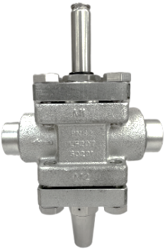 |  | 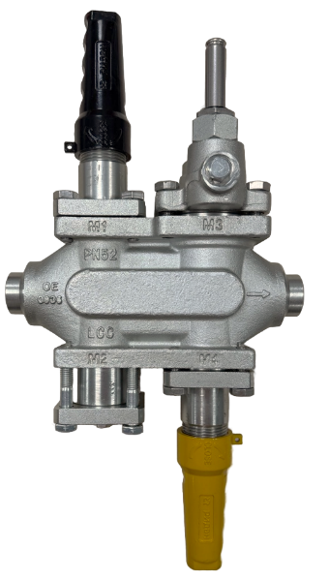 | 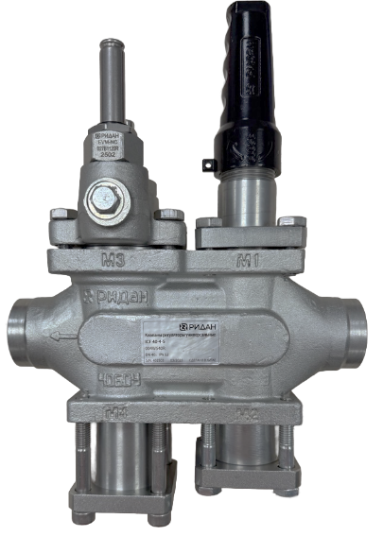
● | - поддерживается на складе в достаточном количестве
◑ | - поддерживается на складе в ограниченном количестве
○ | - не поддерживается на складе. Под заказ

Содержание
Каталог
Эл. магазин

 |  |  |  |  |  |  |  |  |  |  |  | «1 у.е = 1 Евро ЦБ + 5% на день оплаты»
 |  |  |  |  | Конфигурация функциональных модулей
Кодовый номер | Тип | Присоединение | DN | Кол-во модулей | M1 | M2 | M3 | M4 | Рабочая среда | МРД, бар изб. | Рабочая температура, °С | Группа скидок | Цена без НДС, уе | Цена с НДС, уе | Склад
002W115R | ICF-R 15-2-1 | Под сварку встык DIN | 15 | 2 | ICFET-R модуль электромаг. клапана | ICFO-R модуль ручного открытия |  |  | R717, R744 и фреоны | 52 | -60…120 | U6 PL40R | 495.00 | 594.00 | ●
002W120R | ICF-R 20-2-1 | Под сварку встык DIN | 20 | 2 | ICFET-R модуль электромаг. клапана | ICFO-R модуль ручного открытия
004W125R | ICF-R 25-4-1 | Под сварку встык DIN | 25 | 4 | ICFS-R модуль запорного клапана | ICFF-R модуль сетчатого фильтра | ICFE-R модуль электромаг. клапана | ICFS-R модуль запорного клапана
004W132R | ICF-R 32-4-1 | Под сварку встык DIN | 32 | 4 | ICFS-R модуль запорного клапана | ICFF-R модуль сетчатого фильтра | ICFE-R модуль электромаг. клапана | ICFS-R модуль запорного клапана
004W140R | ICF-R 40-4-1 | Под сварку встык DIN | 40 | 4 | ICFS-R модуль запорного клапана | ICFF-R модуль сетчатого фильтра | ICFE-R модуль электромаг. клапана | ICFS-R модуль запорного клапана
004W325R | ICF-R 25-4-3 | Под сварку встык DIN | 25 | 4 | ICFS-R модуль запорного клапана | ICFF-R модуль сетчатого фильтра | ICFE-R модуль электромаг. клапана | ICFR-R модуль регул. клапана
004W332R | ICF-R 32-4-3 | Под сварку встык DIN | 32 | 4 | ICFS-R модуль запорного клапана | ICFF-R модуль сетчатого фильтра | ICFE-R модуль электромаг. клапана | ICFR-R модуль регул. клапана
...

SVA
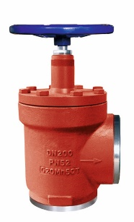
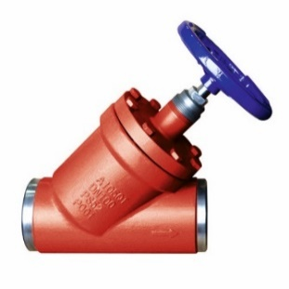
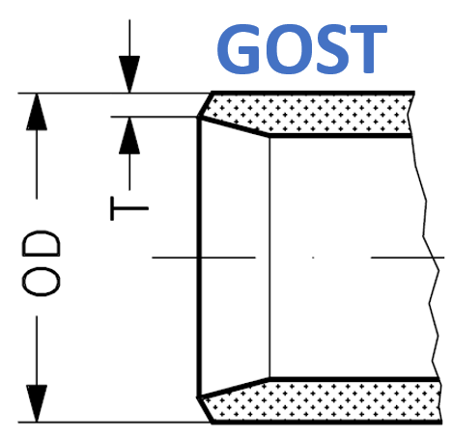
Ручные запорные клапаны |  |  |  |  |  |  |  |  |  |  |  | Размеры присоединительных патрубков под сварку встык
Запорные клапаны типа SVA предназначены для полного перекрытия потока рабочей среды, движущейся по трубопроводу. Клапаны выпускаются в угловом и прямоточном исполнении и поставляются в комплекте с колпачком и маховиком. Клапаны удовлетворяют всем требованиям, предъявляемым к запорному оборудованию для промышленных холодильных установок. |  |  |  |  |  |  |  |  |  |  |  |  |  | 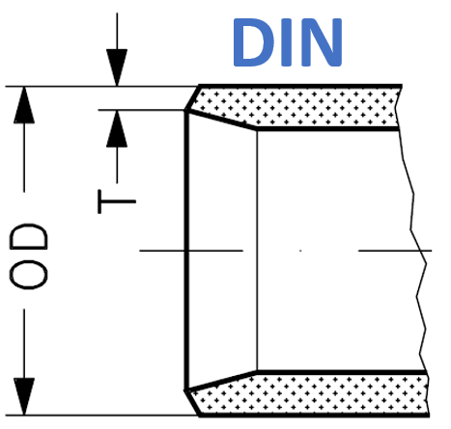
● | - поддерживается на складе в достаточном количестве
◑ | - поддерживается на складе в ограниченном количестве
○ | - не поддерживается на складе. Под заказ

Содержание
Каталог
Эл. магазин

Прямые запорные клапаны |  |  |  |  |  |  |  | «1 у.е = 1 Евро ЦБ + 5% на день оплаты» |  |  |  | № | DN | DIN |  | GOST
Кодовый номер | Тип | Исполнение | Присоединение | DN | Рабочая среда | МРД, бар изб. | Рабочая температура, °С | Группа скидок | Цена без НДС, уе | Цена с НДС, уе | Склад |  |  | OD, mm | T, mm | OD, mm | T, mm
148B1015R | SVA 15 D STR PN 52 | Прямой | Под сварку встык DIN | 15 | R717, R744 и фреоны | 52 | -60…120 | U6 PL40R | 48.00 | 57.60 | ● | 1 | 15 | 21.3 | 2.3 | 18 | 2.5
148B1020R | SVA 20 D STR PN 52 | Прямой | Под сварку встык DIN | 20 | R717, R744 и фреоны | 52 | -60…120 | U6 PL40R | 54.00 | 64.80 | ● | 2 | 20 | 26.9 | 2.3 | 25 | 2.5
148B1025R | SVA 25 D STR PN 52 | Прямой | Под сварку встык DIN | 25 | R717, R744 и фреоны | 52 | -60…120 | U6 PL40R | 66.00 | 79.20 | ● | 3 | 25 | 33.7 | 2.6 | 32 | 3
148B1032R | SVA 32 D STR PN 52 | Прямой | Под сварку встык DIN | 32 | R717, R744 и фреоны | 52 | -60…120 | U6 PL40R | 84.00 | 100.80 | ● | 4 | 32 | 42.4 | 2.6 | 38 | 3
148B1040R | SVA 40 D STR PN 52 | Прямой | Под сварку встык DIN | 40 | R717, R744 и фреоны | 52 | -60…120 | U6 PL40R | 112.00 | 134.40 | ● | 5 | 40 | 48.3 | 2.6 | 45 | 3
148B1050R | SVA 50 D STR PN 52 | Прямой | Под сварку встык DIN | 50 | R717, R744 и фреоны | 52 | -60…120 | U6 PL40R | 135.00 | 162.00 | ● | 6 | 50 | 60.3 | 2.9 | 57 | 3.5
148B1065R | SVA 65 D STR PN 52 | Прямой | Под сварку встык DIN | 65 | R717, R744 и фреоны | 52 | -60…120 | U6 PL40R | 175.00 | 210.00 | ● | 7 | 65 | 76.1 | 2.9
148B1080R | SVA 80 D STR PN 52 | Прямой | Под сварку встык DIN | 80 | R717, R744 и фреоны | 52 | -60…120 | U6 PL40R | 203.00 | 243.60 | ◑ | 8 | 80 | 88.9 | 3.2
 | SVA 100 D STR PN 52 | Прямой | Под сварку встык DIN | 100 | R717, R744 и фреоны | 52 | -60…120 | U6 PL40R | 410.00 | 492.00 | ◑ | 9 | 100 | 114.3 | 3.6 | 108
...
148B2150R | SVA 150 D ANG PN 52 | Угловой | Под сварку встык DIN | 150 | R717, R744 и фреоны | 52 | -60…120 | U6 PL40R | 980.00 | 1176.00 | ○
146B2150R | SVA 150 G ANG PN 52 | Угловой | Под сварку встык GOST | 150 | R717, R744 и фреоны | 52 | -60…120 | U6 PL40R | 980.00 | 1176.00 | ○
148C2150R | SVA 150 D ANG PN 40 | Угловой | Под сварку встык DIN | 150 | R717, R744 и фреоны | 40 | -60…120 | U6 PL40R | 820.00 | 984.00 | ○
146C2150R | SVA 150 G ANG PN 40 | Угловой | Под сварку встык GOST | 150 | R717, R744 и фреоны | 40 | -60…120 | U6 PL40R | 820.00 | 984.00 | ○
148C2200R | SVA 200 D ANG PN 40 | Угловой | Под сварку встык DIN | 200 | R717, R744 и фреоны | 40 | -60…120 | U6 PL40R | 1520.00 | 1824.00 | ◑
148C2250R | SVA 250 D ANG PN 40 | Угловой | Под сварку встык DIN | 250 | R717, R744 и фреоны | 40 | -60…120 | PR PL40R-Project | 2570.00 | 3084.00 | ◑
148C2300R | SVA 300 D ANG PN 40 | Угловой | Под сварку встык DIN | 300 | R717, R744 и фреоны | 40 | -60…120 | PR PL40R-Project | 4050.00 | 4860.00 | ○
148C2350R | SVA 350 D ANG PN 40 | Угловой | Под сварку встык DIN | 350 | R717, R744 и фреоны | 40 | -60…120 | PR PL40R-Project | 6500.00 | 7800.00 | ○

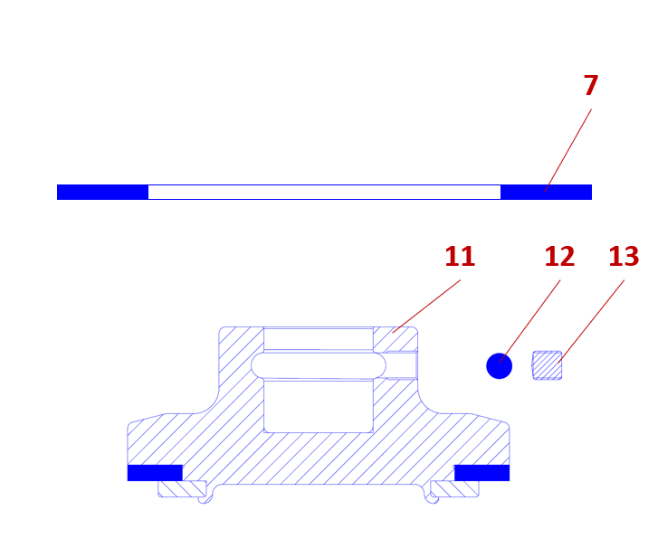
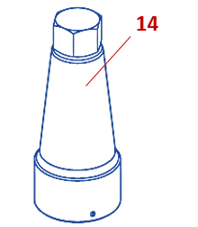
Запасные части и аксессуары
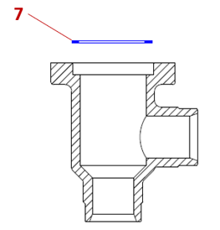
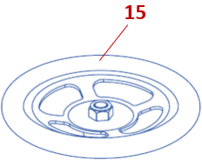

Кодовый номер | Описание |  |  |  |  |  | Позиция на рис. | Группа скидок | Цена без НДС, уе | Цена с НДС, уе | Склад
148Z4153R | Универсальная прокладка DN 15-25. Мультипак 10 шт. |  |  |  |  |  | 7 | U6 PL40R | 12.00 | 14.40 | ◑
148Z4154R | Универсальная прокладка DN 32-40. Мультипак 10 шт. |  |  |  |  |  | 7 | U6 PL40R | 15.00 | 18.00 | ◑
148Z4155R | Универсальная прокладка DN 50. Мультипак 10 шт. |  |  |  |  |  | 7 | U6 PL40R | 24.00 | 28.80 | ◑
148Z4156R | Универсальная прокладка DN 65. Мультипак 10 шт. |  |  |  |  |  | 7 | U6 PL40R | 30.00 | 36.00 | ◑
148Z4157R | Универсальная прокладка DN 80. Мультипак 10 шт. |  |  |  |  |  | 7 | U6 PL40R | 45.00 | 54.00 | ◑
148Z4158R | Универсальная прокладка DN 100. Мультипак 10 шт. |  |  |  |  |  | 7 | U6 PL40R | 60.00 | 72.00 | ◑
148Z4159R | Универсальная прокладка DN 125. Мультипак 10 шт. |  |  |  |  |  | 7 | U6 PL40R | 105.00 | 126.00 | ◑
148Z4160R | Универсальная прокладка DN 150. Мультипак 10 шт. |  |  |  |  |  | 7 | U6 PL40R | 159.00 | 190.80 | ◑
148Z4161R | Универсальная прокладка DN 200. Мультипак 10 шт. |  |  |  |  |  | 7 | U6 PL40R | 235.00 | 282.00 | ◑
...

SVA-Q
Быстроспускные запорные клапаны
Клапаны запорные типа SVA-Q имеют функцию быстрого открытия/закрытия и предназначены для слива масла из систем с хладагентом (аммиак и др.), находящихся под давлением. Таким образом, исключается случайный выброс хладагента в окружающую среду. Клапаны удовлетворяют всем требованиям, предъявляемым к запорному оборудованию для промышленных холодильных установок. |  |  |  |  |  |  | 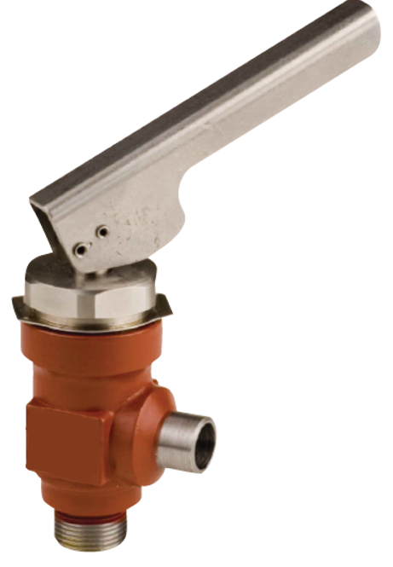
● | - поддерживается на складе в достаточном количестве
◑ | - поддерживается на складе в ограниченном количестве
○ | - не поддерживается на складе. Под заказ

Содержание
Каталог
Эл. магазин

Угловые запорные клапаны |  |  |  |  |  |  | «1 у.е = 1 Евро ЦБ + 5% на день оплаты»
Кодовый номер | Тип | Присоединение | DN | Рабочая среда | МРД, бар изб. | Рабочая температура, °С | Группа скидок | Цена без НДС, уе | Цена с НДС, уе | Склад
149C2015R | SVA-Q 15 D ANG | Под сварку встык DIN | 15 | R717, R744 и фреоны | 52 | -60…120 | U6 PL40R | 290.00 | 348.00 | ◑
149C2020R | SVA-Q 20 D ANG | Под сварку встык DIN | 20 | R717, R744 и фреоны | 52 | -60…120 | U6 PL40R | 315.00 | 378.00 | ○

REG
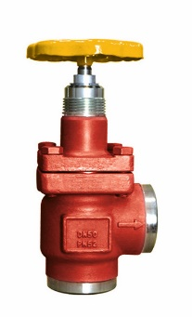
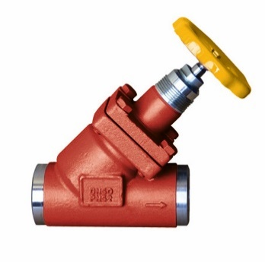
Ручные регулирующие клапаны
Ручные регулирующие клапаны типа REG предназначены для обеспечения качественного регулирования расхода рабочей среды. Клапаны выпускаются в угловом и прямоточном исполнении и поставляются в комплекте с колпачком и маховиком. Клапаны удовлетворяют всем требованиям, предъявляемым к запорному оборудованию для промышленных холодильных установок.
● | - поддерживается на складе в достаточном количестве
◑ | - поддерживается на складе в ограниченном количестве
○ | - не поддерживается на складе. Под заказ
Содержание
Каталог
Эл. магазин

Прямые регулирующие клапаны |  |  |  |  |  |  |  | «1 у.е = 1 Евро ЦБ + 5% на день оплаты»
Кодовый номер | Тип | Исполнение | Присоединение | DN | Рабочая среда | МРД, бар изб. | Рабочая температура, °С | Группа скидок | Цена без НДС, уе | Цена с НДС, уе | Склад
148B3015R | REG 15 D STR | Прямой | Под сварку встык DIN | 15 | R717, R744 и фреоны | 52 | -60…120 | U6 PL40R | 56.00 | 67.20 | ◑
148B3020R | REG 20 D STR | Прямой | Под сварку встык DIN | 20 | R717, R744 и фреоны | 52 | -60…120 | U6 PL40R | 64.00 | 76.80 | ◑
148B3025R | REG 25 D STR | Прямой | Под сварку встык DIN | 25 | R717, R744 и фреоны | 52 | -60…120 | U6 PL40R | 72.00 | 86.40 | ◑
148B3032R | REG 32 D STR | Прямой | Под сварку встык DIN | 32 | R717, R744 и фреоны | 52 | -60…120 | U6 PL40R | 95.00 | 114.00 | ◑
148B3040R | REG 40 D STR | Прямой | Под сварку встык DIN | 40 | R717, R744 и фреоны | 52 | -60…120 | U6 PL40R | 125.00 | 150.00 | ○
148B3050R | REG 50 D STR | Прямой | Под сварку встык DIN | 50 | R717, R744 и фреоны | 52 | -60…120 | U6 PL40R | 152.00 | 182.40 | ○
148B3065R | REG 65 D STR | Прямой | Под сварку встык DIN | 65 | R717, R744 и фреоны | 52 | -60…120 | U6 PL40R | 215.00 | 258.00 | ○
148B3080R | REG 80 D STR | Прямой | Под сварку встык DIN | 80 | R717, R744 и фреоны | 52 | -60…120 | U6 PL40R | 250.00 | 300.00 | ○
...

CHV
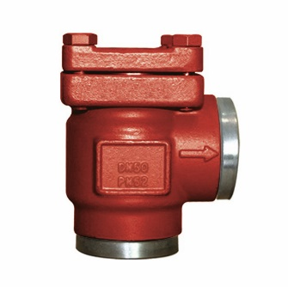
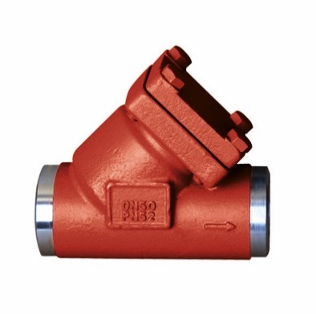
Обратные клапаны |  |  |  |  |  |  |  |  |  |  |  | Размеры присоединительных патрубков под сварку встык
Обратные клапаны типа CHV пропускают рабочую среду в одно направлении и предотвращают её движения в обратном. Клапаны выпускаются в угловом и прямоточном исполнении. Клапаны удовлетворяют всем требованиям, предъявляемым к запорному оборудованию для промышленных холодильных установок.
● | - поддерживается на складе в достаточном количестве
◑ | - поддерживается на складе в ограниченном количестве
○ | - не поддерживается на складе. Под заказ
Содержание
Каталог
Эл. магазин

Прямые обратные клапаны |  |  |  |  |  |  |  | «1 у.е = 1 Евро ЦБ + 5% на день оплаты» |  |  |  | № | DN | DIN |  | GOST
Кодовый номер | Тип | Исполнение | Присоединение | DN | Рабочая среда | МРД, бар изб. | Рабочая температура, °С | Группа скидок | Цена без НДС, уе | Цена с НДС, уе | Склад |  |  | OD, mm | T, mm | OD, mm
148B5015R | CHV 15 D STR PN 52 | Прямой | Под сварку встык DIN | 15 | R717, R744 и фреоны | 52 | -60…120 | U6 PL40R | 60.00 | 72.00 | ◑ | 1 | 15 | 21.3 | 2.3 | 8
148B5020R | CHV 20 D STR PN 52 | Прямой | Под сварку встык DIN | 20 | R717, R744 и фреоны | 52 | -60…120 | U6 PL40R | 64.00 | 76.80 | ◑ | 2 | 20 | 26.9 | 2.3 | 25
148B5025R | CHV 25 D STR PN 52 | Прямой | Под сварку встык DIN | 25 | R717, R744 и фреоны | 52 | -60…120 | U6 PL40R | 80.00 | 96.00 | ◑ | 3 | 25 | 33.7 | 2.6 | 32
148B5032R | CHV 32 D STR PN 52 | Прямой | Под сварку встык DIN | 32 | R717, R744 и фреоны | 52 | -60…120 | U6 PL40R | 98.00 | 117.60 | ○ | 4 | 32 | 42.4 | 2.6 | 38
148B5040R | CHV 40 D STR PN 52 | Прямой | Под сварку встык DIN | 40 | R717, R744 и фреоны | 52 | -60…120 | U6 PL40R | 126.00 | 151.20 | ○ | 5 | 40 | 48.3 | 2.6 | 45
148B5050R | CHV 50 D STR PN 52 | Прямой | Под сварку встык DIN | 50 | R717, R744 и фреоны | 52 | -60…120 | U6 PL40R | 150.00 | 180.00 | ○ | 6 | 50 | 60.3 | 2.9 | 57
148B5065R | CHV 65 D STR PN 52 | Прямой | Под сварку встык DIN | 65 | R717, R744 и фреоны | 52 | -60…120 | U6 PL40R | 210.00 | 252.00 | ○ | 7 | 65 | 76.1 | 2.9
148B5080R | CHV 80 D STR PN 52 | Прямой | Под сварку встык DIN | 80 | R717, R744 и фреоны | 52 | -60…120 | U6 PL40R | 250.00 | 300.00 | ○ | 8 | 80 | 88.9 | 3.2
...

SCA
Обратно-запорные клапаны |  |  |  |  |  |  |  |  |  |  | Размеры присоединительных патрубков под сварку встык
Обратно-запорные клапаны типа SCA пропускают рабочую среду в одном направлении и предотвращают её движения в обратном. Клапаны выпускаются в угловом и прямоточном исполнении, имеют встроенную запорную функцию и поставляются в комплекте с колпачком и маховиком. Клапаны удовлетворяют всем требованиям, предъявляемым к запорному оборудованию для промышленных холодильных установок. |  |  |  |  |  | 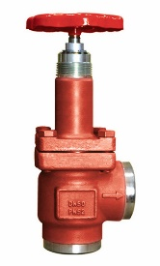 | 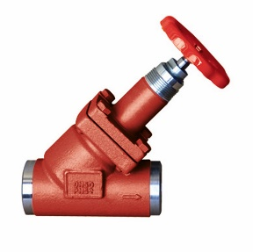
● | - поддерживается на складе в достаточном количестве
◑ | - поддерживается на складе в ограниченном количестве
○ | - не поддерживается на складе. Под заказ

Содержание
Каталог
Эл. магазин

Прямые обратно-запорные клапаны |  |  |  |  |  |  | «1 у.е = 1 Евро ЦБ + 5% на день оплаты» |  |  |  | № | DN
Кодовый номер | Тип | Присоединение | DN | Рабочая среда | МРД, бар изб. | Рабочая температура, °С | Группа скидок | Цена без НДС, уе | Цена с НДС, уе | Склад
148B7015R | SCA 15 D STR PN 52 | Под сварку встык DIN | 15 | R717, R744 и фреоны | 52 | -60…120 | U6 PL40R | 73.00 | 87.60 | ○ | 1 | 15
148B7020R | SCA 20 D STR PN 52 | Под сварку встык DIN | 20 | R717, R744 и фреоны | 52 | -60…120 | U6 PL40R | 78.00 | 93.60 | ○ | 2 | 20
148B7025R | SCA 25 D STR PN 52 | Под сварку встык DIN | 25 | R717, R744 и фреоны | 52 | -60…120 | U6 PL40R | 102.00
148B7032R | SCA 32 D STR PN 52 | Под сварку встык DIN | 32 | R717, R744 и фреоны | 52 | -60…120 | U6 PL40R | 110.00
148B7040R | SCA 40 D STR PN 52 | Под сварку встык DIN | 40 | R717, R744 и фреоны | 52 | -60…120 | U6 PL40R | 150.00
148B7050R | SCA 50 D STR PN 52 | Под сварку встык DIN | 50 | R717, R744 и фреоны | 52 | -60…120 | U6 PL40R | 175.00
148B7065R | SCA 65 D STR PN 52 | Под сварку встык DIN | 65 | R717, R744 и фреоны | 52 | -60…120 | U6 PL40R | 255.00
148B7080R | SCA 80 D STR PN 52 | Под сварку встык DIN | 80 | R717, R744 и фреоны | 52 | -60…120 | U6 PL40R | 290.00
...

FIA
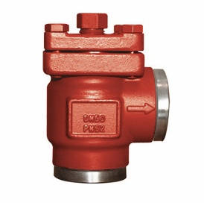
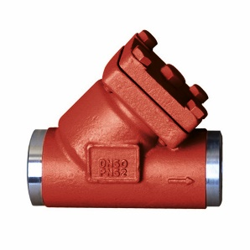
Сетчатые фильтры |  |  |  |  |  |  |  |  |  |  |  |  | Фильтрующие сетки
Сетчатые фильтры типа FIA предназначены для очистки холодильной системы от различных механических объектов (частицы тяжелых металлов, грязи и ржавчины и т.д.). Сетчатые фильтры уменьшают опасность повреждения холодильной установки и выхода из строя ее механизмов. Фильтры выпускаются в угловом и прямоточном исполнении и поставляются в комплекте с фильтрующей сеткой.
● | - поддерживается на складе в достаточном количестве
◑ | - поддерживается на складе в ограниченном количестве
○ | - не поддерживается на складе. Под заказ

Содержание
Каталог
Эл. магазин

Прямые сетчатые фильтры |  |  |  |  |  |  |  |  | «1 у.е = 1 Евро ЦБ + 5% на день оплаты» |  |  |  |  |  |  | «1 у.е = 1 Евро ЦБ + 5% на день оплаты»
Кодовый номер | Тип | Исполнение | Присоединение | DN | Рабочая среда | МРД, бар изб. | Рабочая температура, °С | Фильтрующая сетка, мкм | Группа скидок | Цена без НДС, уе | Цена с НДС, уе | Склад | Кодовый номер | Совместимость с корпусом FIA | Тип фильтрующей сетки, мкм | Группа скидок
148B9015R | FIA 15 D STR PN 52 | Прямой | Под сварку встык DIN | 15 | R717, R744 и фреоны | 52 | -60…120 | 150 | U6 PL40R | 45.00 | 54.00 | ● | 148H3122R | FIA 15-25 | 100 мкм | U6 PL40R
148B9020R | FIA 20 D STR PN 52 | Прямой | Под сварку встык DIN | 20 | R717, R744 и фреоны | 52 | -60…120 | 150 | U6 PL40R | 51.00 | 61.20 | ● | 148H3124R | FIA 15-25 | 150 мкм | U6 PL40R
148B9025R | FIA 25 D STR PN 52 | Прямой | Под сварку встык DIN | 25 | R717, R744 и фреоны | 52 | -60…120 | 150 | U6 PL40R | 62.00 | 74.40 | ● | 148H3126R | FIA 15-25 | 250 мкм | U6 PL40R
148B9032R | FIA 32 D STR PN 52 | Прямой | Под сварку встык DIN | 32 | R717, R744 и фреоны | 52 | -60…120 | 150 | U6 PL40R | 80.00 | 96.00 | ◑ | 148H3128R | FIA 15-25 | 500 мкм | U6 PL40R
148B9040R | FIA 40 D STR PN 52 | Прямой | Под сварку встык DIN | 40 | R717, R744 и фреоны | 52 | -60…120 | 150 | U6 PL40R | 106.00 | 127.20 | ● | 148H3123R | FIA 32-40 | 100 мкм | U6 PL40R
148B9050R | FIA 50 D STR PN 52 | Прямой | Под сварку встык DIN | 50 | R717, R744 и фреоны | 52 | -60…120 | 150 | U6 PL40R | 130.00 | 156.00 | ◑ | 148H3125R | FIA 32-40 | 150 мкм | U6 PL40R
148B9065R | FIA 65 D STR PN 52 | Прямой | Под сварку встык DIN | 65 | R717, R744 и фреоны | 52 | -60…120 | 250 | U6 PL40R | 176.00 | 211.20 | ◑ | 148H3127R | FIA 32-40 | 250 мкм | U6 PL40R
148B9080R | FIA 80 D STR PN 52 | Прямой | Под сварку встык DIN | 80 | R717, R744 и фреоны | 52 | -60…120 | 250 | U6 PL40R | 210.00 | 252.00 | ● | 148H3129R | FIA 32-40 | 500 мкм | U6 PL40R
 | FIA 100 D STR PN 52 | Прямой | Под сварку встык DIN | 100 | R717, R744 и фреоны | 52 | -60…120 | 250 | U6 PL40R | 400.00 | 480.00 | ○ | 148H3157R
...

SNV
Сервисные клапаны
Клапаны запорные игольчатые типа SNV обладаю отличными гидравлическими характеристиками и предназначены для работы в качестве сервисных клапанов. Клапаны удовлетворяют всем требованиям, предъявляемым к запорному оборудованию для промышленных холодильных установок.
● | - поддерживается на складе в достаточном количестве
◑ | - поддерживается на складе в ограниченном количестве
○ | - не поддерживается на складе. Под заказ
Содержание
Каталог
Эл. магазин

 |  |  |  |  |  |  |  | «1 у.е = 1 Евро ЦБ + 5% на день оплаты»
Кодовый номер | Тип | Исполнение | Присоединение |  | Рабочая среда | МРД, бар изб. | Рабочая температура, °С | Группа скидок | Цена без НДС, уе | Цена с НДС, уе | Склад
 |  |  | Вход | Выход
148B3769R | SNV-L G1/2-W1/2 ANG + заглушка | Угловой | G1/2” (наруж. резьба) | W 1/2" (под приварку) | R717, R744 и фреоны | 52 | -50…150 | U6 PL40R | 310.00 | 372.00 | ◑
148B3768R | SNV-L G1/2-W1/2 ANG + ниппель DN 10 | Угловой | G1/2” (наруж. резьба) | W 1/2" (под приварку) | R717, R744 и фреоны | 52 | -50…150 | U6 PL40R | 310.00 | 372.00 | ◑
148B3767R | SNV-L G1/2-W1/2 ANG + ниппель DN 6 | Угловой | G1/2” (наруж. резьба) | W 1/2" (под приварку) | R717, R744 и фреоны | 52 | -50…150 | U6 PL40R | 310.00 | 372.00 | ◑
148B3740R | SNV-S G½ - G½ ANG + ниппель DN 10 | Угловой | G1/2” (наруж. резьба) | G1/2” (наруж. резьба) | R717 и фреоны | 40 | -50…150 | U6 PL40R | 160.00 | 192.00 | ◑
148B3745R | SNV-S G½ - G½ STR + ниппель DN 10 | Прямой | G1/2” (наруж. резьба) | G1/2” (наруж. резьба) | R717 и фреоны | 40 | -50…150 | U6 PL40R | 160.00 | 192.00 | ○
148B4568R | SNV-S FPT¼ - FPT¼ ANG + заглушка | Угловой | FPT¼” (внутр. резьба) | FPT¼” (внутр. резьба) | R717 и фреоны | 40 | -50…150 | U6 PL40R | 160.00 | 192.00 | ○
148B3746R | SNV-S MPT¼ - FPT¼ ANG + заглушка | Угловой | MPT¼" (наруж. резьба) | FPT¼” (внутр. резьба) | R717 и фреоны | 40 | -50…150 | U6 PL40R | 160.00 | 192.00 | ○
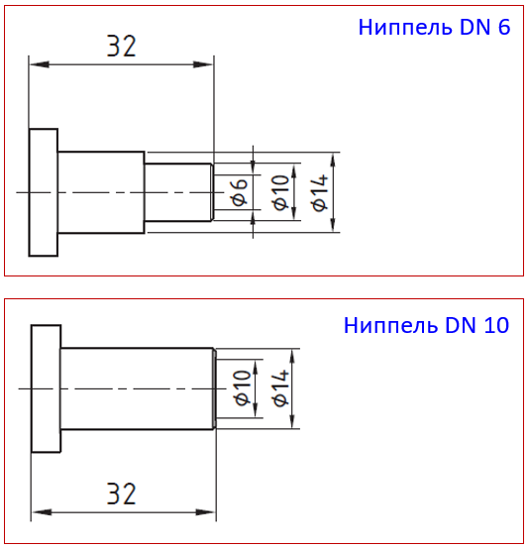
Комплектация мультипака
148B3769R | Угловой запорный клапан SNV-L ANG G1/2-W1/2 (L=100 мм) |  |  |  | 5 штук
 | Заглушка G1/2 (внутр. Резьба) |  |  |  | 5 штук
 | Уплотнение заглушки |  |  |  | 5 штук
148B3768R | Угловой запорный клапан SNV-L ANG G1/2-W1/2 (L=100 мм) |  |  |  | 5 штук
 | Ниппель под сварку DN 10 |  |  |  | 5 штук
 | Уплотнение ниппеля |  |  |  | 5 штук
148B3767R | Угловой запорный клапан SNV-L ANG G1/2-W1/2 (L=100 мм) |  |  |  | 5 штук
 | Ниппель под сварку DN 6 |  |  |  | 5 штук
 | Уплотнение ниппеля |  |  |  | 5 штук
148B3740R | Угловой запорный клапан SNV-S ANG G1/2-G 1/2 |  |  |  | 5 штук
 | Ниппель под сварку DN 10 |  |  |  | 10 штук
 | Уплотнение ниппеля |  |  |  | 10 штук
148B3745R | Угловой запорный клапан SNV-S STR G1/2-G 1/2 |  |  |  | 5 штук
 | Ниппель под сварку DN 10 |  |  |  | 10 штук
 | Уплотнение ниппеля |  |  |  | 10 штук
148B4568R | Угловой запорный клапан типа SNV-S ANG FPT¼"-FPT¼” |  |  |  | 5 штук
 | Заглушка MPT ¼" |  |  |  | 5 штук
 | Уплотнение заглушки |  |  |  | 5 штук
148B3746R | Угловой запорный клапан SNV-S ANG MPT¼"-FPT¼” |  |  |  | 5 штук
 | Заглушка FPT ¼" |  |  |  | 5 штук
 | Уплотнение заглушки |  |  |  | 5 штук

EVRA(T)
Электромагнитные клапаны
Электромагнитные клапаны типа ICF-R и EVRА(T) — электромеханические устройства, предназначенные для открытия и перекрытия потока рабочей среды на линиях жидкости, влажного/сухого и горячего пара в холодильных установках. Клапаны удовлетворяют всем требованиям, предъявляемым к оборудованию для промышленных холодильных установок. |  |  |  |  |  |  |  | 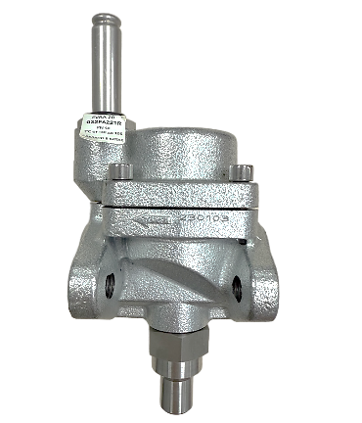
● | - поддерживается на складе в достаточном количестве
◑ | - поддерживается на складе в ограниченном количестве
○ | - не поддерживается на складе. Под заказ

Содержание
Каталог
Эл. магазин
Новое поколение клапанов ICF-R

 |  |  |  |  |  |  |  | «1 у.е = 1 Евро ЦБ + 5% на день оплаты»
Кодовый номер | Тип | Шток ручного открытия | Присоединение | DN | Рабочая среда | МРД, бар изб. | Рабочая температура, °С | Группа скидок | Цена без НДС, уе | Цена с НДС, уе | Склад
002W115R | ICF-R 15-2 | Да | Под сварку встык DIN | 15 | R717, R744 и фреоны | 52 | -60…120 | U6 PL40R | 495.00 | 594.00 | ●
002W120R | ICF-R 20-2 | Да | Под сварку встык DIN | 20 | R717, R744 и фреоны | 52 | -60…120 | U6 PL40R | 540.00 | 648.00 | ●
032F6214R | EVRAT 10 | Да | Фланец. Ответные фланцы под сварку DIN | 10 | R717 и фреоны | 40 | -45…105 | U6 PL40R | 310.00 | 372.00 | ◑
032F6216R | EVRAT 15 | Да | Фланец. Ответные фланцы под сварку DIN | 15 | R717 и фреоны | 40 | -45…105 | U6 PL40R | 310.00 | 372.00 | ◑
032F6221R | EVRA 20 | Да | Фланец. Ответные фланцы под сварку DIN | 20 | R717 и фреоны | 40 | -45…105 | U6 PL40R | 355.00 | 426.00 | ◑
032F6225R | EVRA 25 | Да | Фланец. Ответные фланцы под сварку DIN | 25 | R717 и фреоны | 40 | -45…105 | U6 PL40R | 355.00 | 426.00 | ◑
042H1126R | EVRA 32 | Нет | Фланец. Ответные фланцы под сварку DIN | 32 | R717 и фреоны | 40 | -45…105 | U6 PL40R | 480.00 | 576.00 | ◑
042H1128R | EVRA 40 | Нет | Фланец. Ответные фланцы под сварку DIN | 40 | R717 и фреоны | 40 | -45…105 | U6 PL40R | 500.00 | 600.00 | ◑
042H1130R | EVRA 50 | Нет | Фланец. Ответные фланцы под сварку DIN | 50 | R717 и фреоны | 40 | -45…105 | U6 PL40R | 550.00 | 660.00
Клапаны поставляются в комплекте с ответными фланцами, включая болты и прокладочные уплотнения. Электромагнитная катушка заказывается отдельно
Электромагнитная катушка
Кодовый номер | Тип |  | Напряжение, B | Частота, Гц | Ток | Мощность, Вт | Электрический разъем | Группа скидок | Цена без НДС, уе | Цена с НДС, уе
018F6801R | BE230AS |  | 220 | 50 | Перем. Ток | 10 | DIN 43560 | U6 PL40R | 35.00 | 42.00
018F6802R | BE024AS |  | 24 | 50 | Перем. Ток | 10 | DIN 43560 | U6 PL40R | 45.00 | 54.00
018F6905R | BN230AS |  | 220 | 50 | Перем. Ток | 18 | DIN 43561 | U6 PL40R | 59.00 | 70.80

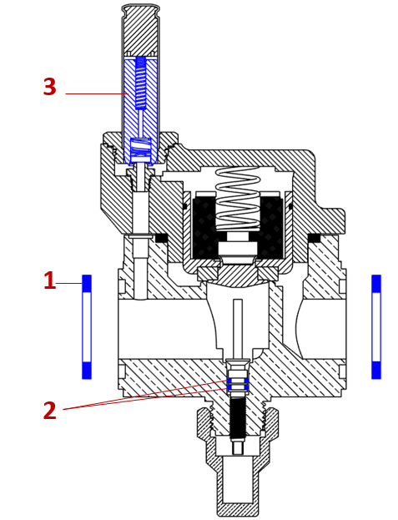
Запасные части и аксессуары
Кодовый номер | Описание |  |  |  |  |  | Позиция на чертеже | Группа скидок | Цена без НДС, уе | Цена с НДС, уе
027Z3072R | Ревизионный набор прокладок DN 10-15. PM, EVRAT, CVH |  |  |  |  |  | 1 | U6 PL40R | 30.00 | 36.00
027Z3073R | Ревизионный набор прокладок DN 20-25. PM, EVRAT, CVH |  |  |  |  |  | 1 | U6 PL40R | 35.00 | 42.00
032Z2208R | Кольцевая прокладка для EVRA(T) 10-25 |  |  |  |  |  | 2 | U6 PL40R | 19.00 | 22.80
027Z1120R | Ремонтный комплект сердечника для клапанов EVM-NC и EVRA. Мультипак 5 комплектов. |  |  |  |  |  | 3 | U6 PL40R | 150.00 | 180.00

ICS-R
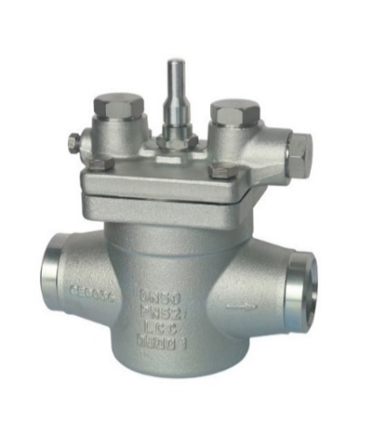
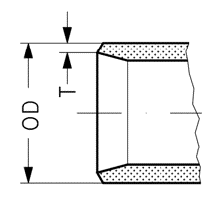
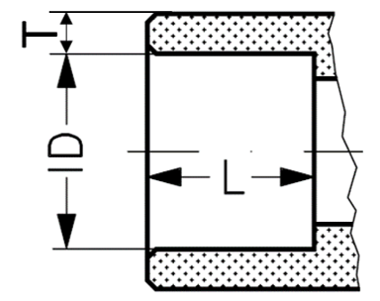
Клапаны-регуляторы давления с пилотным управлением |  |  |  |  |  |  |  |  |  |  | Размеры присоединительных патрубков под сварку встык и пайку
Регуляторы давления с пилотным управлением типа ICS-R предназначены для регулирования расход хладагента по пропорциональному или двухпозиционному закону регулирования в зависимости от степени открытия пилотного и основного клапанов. Регулирующие функции клапана определяются установленными в него пилотными клапанами.
● | - поддерживается на складе в достаточном количестве
◑ | - поддерживается на складе в ограниченном количестве
○ | - не поддерживается на складе. Под заказ
Содержание
Каталог
Эл. магазин

Регуляторы давления с тремя пилотными портами |  |  |  |  |  |  | «1 у.е = 1 Евро ЦБ + 5% на день оплаты» |  |  |  | № | DN | DIN (сварка) |  | SD (пайка)
Кодовый номер | Тип | Присоединение | DN | Рабочая среда | МРД, бар изб. | Рабочая температура, °С | Группа скидок | Цена без НДС, уе | Цена с НДС, уе | Склад |  |  | OD, mm | T, mm | ID, mm | T, mm | L, mm
027B3020R | ICS-R 20 D | Под сварку встык DIN | 20 | R717, R744 и фреоны | 52 | -50…120 | U6 PL40R | 490.00 | 588.00 | ◑ | 1 | 15 | 21.3 | 2.3
025B3020R | ICS-R 20 SD | Под пайку SD | 20 | R717, R744 и фреоны | 52 | -50…120 | U6 PL40R | 490.00 | 588.00 | ○ | 1 | 20 | 26.9 | 2.3 | 22.08 | 7 | 12
027B3025R | ICS-R 25 D | Под сварку встык DIN | 25 | R717, R744 и фреоны | 52 | -50…120 | U6 PL40R | 620.00 | 744.00 | ◑ | 2 | 25 | 33.7 | 2.6 | 28.08 | 4 | 12
025B3025R | ICS-R 25 SD | Под пайку SD | 25 | R717, R744 и фреоны | 52 | -50…120 | U6 PL40R | 620.00 | 744.00 | ◑ | 3 | 32 | 42.4 | 2.6 | 35.07 | 8 | 15
027B3032R | ICS-R 32 D | Под сварку встык DIN | 32 | R717, R744 и фреоны | 52 | -50…120 | U6 PL40R | 800.00 | 960.00 | ◑ | 4 | 40 | 48.3 | 2.6 | 42.07 | 4.5 | 15
025B3032R | ICS-R 32 SD | Под пайку SD | 32 | R717, R744 и фреоны | 52 | -50…120 | U6 PL40R | 800.00 | 960.00 | ○ | 5 | 50 | 60.3 | 2.9 | 54.09 | 4.5 | 15
027B3040R | ICS-R 40 D | Под сварку встык DIN | 40 | R717, R744 и фреоны | 52 | -50…120 | U6 PL40R | 950.00 | 1140.00 | ◑ | 6 | 65 | 76.1 | 2.9 | 76.10 | 4 | 20
025B3040R | ICS-R 40 SD | Под пайку SD | 40 | R717, R744 и фреоны | 52 | -50…120 | U6 PL40R | 950.00 | 1140.00 | ◑ | 7 | 80 | 88.9 | 3.2
027B3050R | ICS-R 50 D | Под сварку встык DIN | 50 | R717, R744 и фреоны | 52 | -50…120 | U6 PL40R | 1050.00 | 1260.00 | ◑ | 8 | 100 | 114.3 | 3.6
025B3050R | ICS-R 50 SD | Под пайку SD | 50 | R717, R744 и фреоны | 52 | -50…120 | U6 PL40R | 1050.00 | 1260.00 | ◑ | 9 | 125 | 139.7
027B3065R | ICS-R 65 D | Под сварку встык DIN | 65 | R717, R744 и фреоны | 52 | -50…120 | U6 PL40R | 1500.00 | 1800.00 | ◑ | 10 | 150 | 168.3
025B3065R | ICS-R 65 SD | Под пайку SD | 65 | R717, R744 и фреоны | 52 | -50…120 | U6 PL40R | 1500.00 | 1800.00 | ○
027B3080R | ICS-R 80 D | Под сварку встык DIN | 80 | R717, R744 и фреоны | 52 | -50…120 | U6 PL40R | 1990.00 | 2388.00 | ◑
027B3100R | ICS-R 100 D | Под сварку встык DIN | 100 | R717, R744 и фреоны | 52 | -50…120 | U6 PL40R | 2900.00 | 3480.00 | ◑
027B3125R | ICS-R 125 D | Под сварку встык DIN | 125 | R717, R744 и фреоны | 52 | -50…120 | PR PL40R-Project | 4050.00 | 4860.00 | ○
027B3150R | ICS-R 150 D | Под сварку встык DIN | 150 | R717, R744 и фреоны | 52 | -50…120 | PR PL40R-Project | 6500.00 | 7800.00 | ○

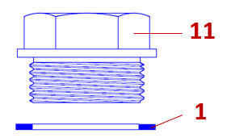
Запасные части и аксессуары
Заглушка «А» |  | Комплект №1 Ревизионный комплект прокладок |  |  | Комплект №2 Функциональный модуль |  |  | Комплект №3 Сальник с прокладками
 |  | 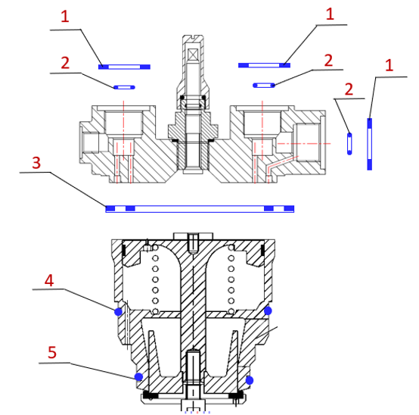 |  |  | 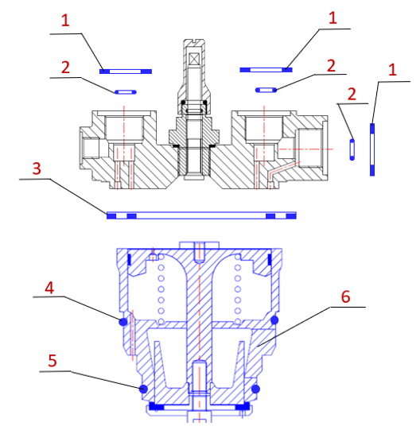 |  |  | 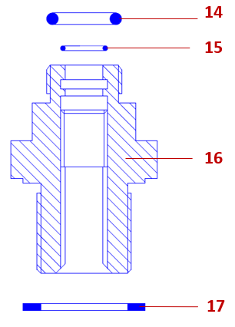
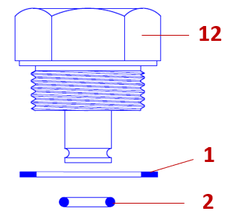
Заглушка «B»

Кодовый номер | Описание |  |  |  |  | Позиция на рис. | Группа скидок | Цена без НДС, уе | Цена с НДС, уе | Склад
027F1045R | Заглушка типа "А" с прокладками для клапанов ICS-R/ PM |  |  |  |  | 11, 1 | U6 PL40R | 15.00 | 18.00 | ◑
027F1046R | Заглушка типа "B" с прокладками для клапанов ICS-R/ PM |  |  |  |  | 12, 1, 2 | U6 PL40R | 35.00 | 42.00 | ◑

027Z3731R | Ревизионный комплект прокладочных уплотнений для клапанов ICS-R 20-25 |  |  |  |  | 1,2,3,4,5 | U6 PL40R | 35.00 | 42.00 | ◑
027Z3732R | Ревизионный комплект прокладочных уплотнений для клапанов ICS-R 32-40 |  |  |  |  | 1,2,3,4,5 | U6 PL40R | 65.00 | 78.00 | ◑
027Z3733R | Ревизионный комплект прокладочных уплотнений для клапанов ICS-R 50 |  |  |  |  | 1,2,3,4,5 | U6 PL40R | 75.00 | 90.00 | ◑
027Z3734R | Ревизионный комплект прокладочных уплотнений для клапанов ICS-R 65-80 |  |  |  |  | 1,2,3,4,5 | U6 PL40R | 85.00 | 102.00 | ◑
027Z3735R | Ревизионный комплект прокладочных уплотнений для клапанов ICS-R 100 |  |  |  |  | 1,2,3,4,5
027Z3736R | Ревизионный комплект прокладочных уплотнений для клапанов ICS-R 125 |  |  |  |  | 1,2,3,4,5
...

PM
Клапаны-регуляторы давления с пилотным управлением
Регуляторы давления с пилотным управлением типа PM предназначены для регулирования расход хладагента по пропорциональному или двухпозиционному закону регулирования в зависимости от степени открытия пилотного и основного клапанов. Регулирующие функции клапана определяются тем, какие типы пилотных клапанов с ним применяются.
● | - поддерживается на складе в достаточном количестве
◑ | - поддерживается на складе в ограниченном количестве
○ | - не поддерживается на складе. Под заказ

Содержание
Каталог
Эл. магазин

Регуляторы давления с тремя пилотными портами |  |  |  |  |  |  | «1 у.е = 1 Евро ЦБ + 5% на день оплаты»
Кодовый номер | Тип | Присоединение | DN | Рабочая среда | МРД, бар изб. | Рабочая температура, °С | Группа скидок
027F3020R | PM 20 D | Фланец. Ответные фланцы под сварку DIN | 20 | R717 и фреоны | 28 / 30 | -45…120 | U6 PL40R
026F3020R | PM 20 G | Фланец. Ответные фланцы под сварку GOST | 20 | R717 и фреоны | 28 / 30 | -45…120 | U6 PL40R
027F3025R | PM 25 D | Фланец. Ответные фланцы под сварку DIN | 25 | R717 и фреоны | 28 / 30 | -45…120 | U6 PL40R
026F3025R | PM 25 G | Фланец. Ответные фланцы под сварку GOST | 25 | R717 и фреоны | 28 / 30 | -45…120 | U6 PL40R
027F3032R | PM 32 D | Фланец. Ответные фланцы под сварку DIN | 32 | R717 и фреоны | 28 / 30 | -45…120 | U6 PL40R
026F3032R | PM 32 G | Фланец. Ответные фланцы под сварку GOST | 32 | R717 и фреоны | 28 / 30 | -45…120 | U6 PL40R
027F3040R | PM 40 D | Фланец. Ответные фланцы под сварку DIN | 40 | R717 и фреоны | 28 / 30 | -45…120 | U6 PL40R
026F3040R | PM 40 G | Фланец. Ответные фланцы под сварку GOST | 40 | R717 и фреоны | 28 / 30 | -45…120 | U6 PL40R
027F3050R | PM 50 D | Фланец. Ответные фланцы под сварку DIN | 50 | R717 и фреоны | 28 / 30 | -45…120 | U6 PL40R | 910.00 | 1092.00
026F3050R | PM 50 G | Фланец. Ответные фланцы под сварку GOST | 50 | R717 и фреоны | 28 / 30 | -45…120 | U6 PL40R | 910.00 | 1092.00
027F3065R | PM 65 D | Фланец. Ответные фланцы под сварку DIN | 65 | R717 и фреоны | 28 / 30 | -45…120 | U6 PL40R | 1150.00 | 1380.00
027F3080R | PM 80 D | Фланец. Ответные фланцы под сварку DIN | 80 | R717 и фреоны | 28 / 30 | -45…120 | U6 PL40R | 1620.00 | 1944.00
027F3100R | PM 100 D | Фланец. Ответные фланцы под сварку DIN | 100 | R717 и фреоны | 28 / 30 | -45…120 | U6 PL40R | 2350.00 | 2820.00
026F3100R | PM 100 G | Фланец. Ответные фланцы под сварку GOST | 100 | R717 и фреоны | 28 / 30 | -45…120 | U6 PL40R | 2350.00 | 2820.00

Запасные части и аксессуары
Заглушка «А» |  | Заглушка «B» |  | Комплект №1 Ревизионный комплект прокладок |  |  |  | Комплект №3 Сальник с прокладками
 |  |  |  | 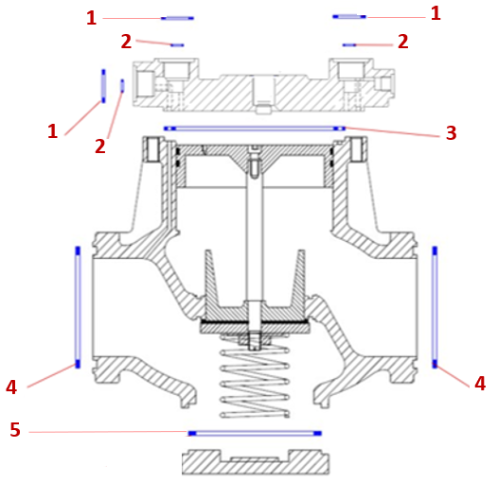
Кодовый номер | Описание |  |  |  |  | Позиция на рис. | Группа скидок | Цена без НДС, уе | Цена с НДС, уе
027F1045R | Заглушка типа "А" с прокладками для клапанов ICS-R/ PM |  |  |  |  | 1, 11 | U6 PL40R | 15.00 | 18.00
027F1046R | Заглушка типа "B" с прокладками для клапанов ICS-R/ PM |  |  |  |  | 1,2,12 | U6 PL40R | 35.00 | 42.00

027Z3073R | Ревизионный набор прокладок DN 20-25. PM, EVRAT, CVH |  |  |  |  | 1,2,3,4,5 | U6 PL40R | 35.00 | 42.00
027Z3074R | Ревизионный набор прокладок DN 32-40. PM, PMLX, EVRA |  |  |  |  | 1,2,3,4,5 | U6 PL40R | 62.00 | 74.40
027Z3075R | Ревизионный набор прокладок DN 50. Для клапанов PM, PMLX, EVRA |  |  |  |  | 1,2,3,4,5 | U6 PL40R | 75.00 | 90.00
027Z3076R | Ревизионный набор прокладок DN 65. Для клапанов PM, PMLX |  |  |  |  | 1,2,3,4,5 | U6 PL40R | 97.00 | 116.40
027Z3077R | Ревизионный набор прокладок DN 80. Для клапанов PM, PMLX |  |  |  |  | 1,2,3,4,5 | U6 PL40R | 139.00 | 166.80
027Z3078R | Ревизионный набор прокладок DN 100. Для клапанов PM, PMLX |  |  |  |  | 1,2,3,4,5 | U6 PL40R | 179.00 | 214.80
...

ICLX-R
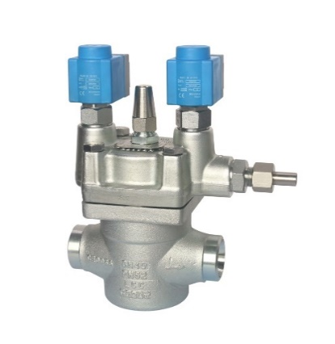
Двухступенчатые электромагнитные клапаны
Двухступенчатые электромагнитные клапаны типа ICLX-R устанавливаются на линиях возврата влажного или сухого пара и предназначены для повышения безопасности и энергоэффективности холодильной системы при оттаивании горячими парами.
● | - поддерживается на складе в достаточном количестве
◑ | - поддерживается на складе в ограниченном количестве
○ | - не поддерживается на складе. Под заказ

Содержание
Каталог
Эл. магазин

 |  |  |  |  |  |  | «1 у.е = 1 Евро ЦБ + 5% на день оплаты»
Кодовый номер | Тип | Присоединение | DN | Рабочая среда | МРД, бар изб. | Рабочая температура, °С | Группа скидок | Цена без НДС, уе | Цена с НДС, уе | Склад
027B4032R | ICLX-R 32 D | Под сварку встык DIN | 32 | R717, R744 и фреоны | 52 | -50…120 | PR PL40R-Project | 2000.00 | 2400.00 | ○
027B4040R | ICLX-R 40 D | Под сварку встык DIN | 40 | R717, R744 и фреоны | 52 | -50…120 | PR PL40R-Project | 2050.00 | 2460.00 | ○
027B4050R | ICLX-R 50 D | Под сварку встык DIN | 50 | R717, R744 и фреоны | 52 | -50…120 | PR PL40R-Project | 2200.00 | 2640.00 | ○
027B4065R | ICLX-R 65 D | Под сварку встык DIN | 65 | R717, R744 и фреоны | 52 | -50…120 | PR PL40R-Project | 2750.00 | 3300.00 | ○
027B4080R | ICLX-R 80 D | Под сварку встык DIN | 80 | R717, R744 и фреоны | 52 | -50…120 | PR PL40R-Project | 3500.00 | 4200.00 | ○
027B4100R | ICLX-R 100 D | Под сварку встык DIN | 100 | R717, R744 и фреоны | 52 | -50…120 | PR PL40R-Project | 4900.00 | 5880.00 | ○
027B4125R | ICLX-R 125 D | Под сварку встык DIN | 125 | R717, R744 и фреоны | 52 | -50…120 | PR PL40R-Project | 6700.00 | 8040.00 | ○
027B4150R | ICLX-R 150 D | Под сварку встык DIN | 150 | R717, R744 и фреоны | 52 | -50…120 | PR PL40R-Project | 9900.00 | 11880.00 | ○
...
Аксессуары и запасные части
Кодовый номер | Тип |  |  | Рабочая среда | МРД, бар изб. | Рабочая температура, °С | Группа скидок | Цена без НДС, уе | Цена с НДС, уе | Склад
027B1120R | EVM-NC | нормально закрытый |  | R717, R744 и фреоны | 52 | -50…120 | U6 PL40R | 95.00 | 114.00 | ◑
027B1130R | EVM-NO | нормально открытый |  | R717, R744 и фреоны | 52 | -50…120 | U6 PL40R | 280.00 | 336.00 | ◑

Электромагнитная катушка
Кодовый номер | Тип | Напряжение, B | Частота, Гц | Ток | Мощность, Вт | Электрический разъем | Группа скидок | Цена без НДС, уе | Цена с НДС, уе | Склад
018F6801R | BE230AS | 220 | 50 | Перем. Ток | 10 | DIN 43560 | U6 PL40R | 35.00 | 42.00 | ●
018F6905R | BN230AS | 220 | 50 | Перем. Ток | 18 | DIN 43561 | U6 PL40R | 59.00 | 70.80 | ◑

Комплект №1 Ревизионный комплект прокладок |  |  |  | Комплект №2 Функциональный модуль |  |  | Комплект №3 Сальник с прокладками
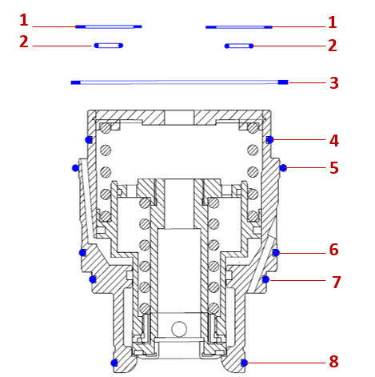 |  |  |  | 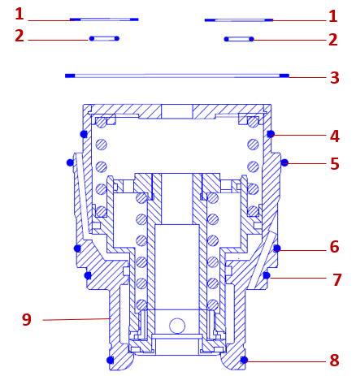 |  |  | 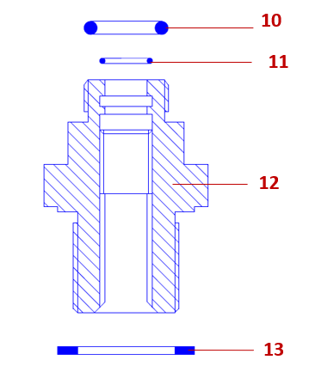
Кодовый номер | Описание |  |  |  |  | Позиция на рис. | Группа скидок | Цена без НДС, уе | Цена с НДС, уе | Склад
027Z4732R | Ревизионный комплект прокладочных уплотнений для клапанов ICLX-R 32-40 |  |  |  |  | 1,2,3,4,5,6,7,8 | U6 PL40R | 75.00 | 90.00 | ○
027Z4733R | Ревизионный комплект прокладочных уплотнений для клапанов ICLX-R 50 |  |  |  |  | 1,2,3,4,5,6,7,8 | U6 PL40R | 89.00 | 106.80 | ○
027Z4734R | Ревизионный комплект прокладочных уплотнений для клапанов ICLX-R 65-80 |  |  |  |  | 1,2,3,4,5,6,7,8 | U6 PL40R | 109.00 | 130.80 | ◑
027Z4735R | Ревизионный комплект прокладочных уплотнений для клапанов ICLX-R 100 |  |  |  |  | 1,2,3,4,5,6,7,8 | U6 PL40R | 189.00 | 226.80 | ◑
027Z4736R | Ревизионный комплект прокладочных уплотнений для клапанов ICLX-R 125 |  |  |  |  | 1,2,3,4,5,6,7,8 | U6 PL40R | 210.00 | 252.00 | ◑
027Z4737R | Ревизионный комплект прокладочных уплотнений для клапанов ICLX-R 150 |  |  |  |  | 1,2,3,4,5,6,7,8 | U6 PL40R | 250.00 | 300.00 | ◑

027Z4032R | Функциональный модуль для клапана ICLX-R 32-40 |  |  |  |  | 1,2,3,4,5,6,7,8,9 | U6 PL40R | 1100.00 | 1320.00 | ○
027Z4050R | Функциональный модуль для клапана ICLX-R 50 |  |  |  |  | 1,2,3,4,5,6,7,8,9 | U6 PL40R | 1200.00 | 1440.00 | ○
...

PMLX
Двухступенчатые электромагнитные клапаны
Двухступенчатые электромагнитные клапаны типа PMLX устанавливаются на линиях возврата влажного или сухого пара и предназначены для повышения безопасности и энергоэффективности холодильной системы при оттаивании горячими парами.
● | - поддерживается на складе в достаточном количестве
◑ | - поддерживается на складе в ограниченном количестве
○ | - не поддерживается на складе. Под заказ

Содержание
Каталог
Эл. магазин

 |  |  |  |  |  |  | «1 у.е = 1 Евро ЦБ + 5% на день оплаты»
Кодовый номер | Тип | Присоединение | DN | Рабочая среда | МРД, бар изб. | Рабочая температура, °С | Группа скидок | Цена без НДС, уе
027F4032R | PMLX 32 | Фланец. Ответные фланцы под сварку DIN | 32 | R717 и фреоны | 28 / 30 | -45…120 | PR PL40R-Project | 1550.00
027F4040R | PMLX 40 | Фланец. Ответные фланцы под сварку DIN | 40 | R717 и фреоны | 28 / 30 | -45…120 | PR PL40R-Project | 1600.00
027F4050R | PMLX 50 | Фланец. Ответные фланцы под сварку DIN | 50 | R717 и фреоны | 28 / 30 | -45…120 | PR PL40R-Project | 1700.00
027F4065R | PMLX 65 | Фланец. Ответные фланцы под сварку DIN | 65 | R717 и фреоны | 28 / 30 | -45…120 | PR PL40R-Project | 1990.00
027F4080R | PMLX 80 | Фланец. Ответные фланцы под сварку DIN | 80 | R717 и фреоны | 28 / 30 | -45…120 | PR PL40R-Project | 2900.00
027F4100R | PMLX 100 | Фланец. Ответные фланцы под сварку DIN | 100 | R717 и фреоны | 28 / 30 | -45…120 | PR PL40R-Project | 4150.00
027F4125R | PMLX 125 | Под сварку встык DIN | 125 | R717, R744 и фреоны | 52 | -50…120 | PR PL40R-Project | 6700.00
...

Пилоты
Пилотные клапаны
Пилотные клапаны устанавливаются на основные клапаны типа РМ или во внешнюю управляющую линию, используя корпус CVH. При этом во внешней управляющей линии они могут работать как независимые клапаны.
● | - поддерживается на складе в достаточном количестве
◑ | - поддерживается на складе в ограниченном количестве
○ | - не поддерживается на складе. Под заказ

Содержание
Каталог
Эл. магазин

Пилотный клапан для поддержания давления до себя |  |  |  |  |  |  | «1 у.е = 1 Евро ЦБ + 5% на день оплаты»
Кодовый номер | Тип | Присоединение | Диапазон регулирования, бар | Рабочая среда | МРД, бар изб. | Рабочая температура, °С | Группа скидок | Цена без НДС, уе
027B0920R | CVP-L | Резьба M24х1,5 | -0,65 ÷ 7 | R717 и фреоны | 28 / 30 | -50…120 | U6 PL40R | 280.00
027B0921R | CVP-M | Резьба M24х1,5 | 4 ÷ 25 | R717 и фреоны | 28 / 30 | -50…120 | U6 PL40R | 299.00
027B0922R | CVP-H | Резьба M24х1,5 | 10 ÷ 52 | R717, R744 и фреоны | 52 | -50…120 | U6 PL40R | 490.00
Пилотный клапан для поддержания перепада давления
027B0930R | CVPP | Резьба M24х1,5 | 0 ÷ 10 | R717 и фреоны | 28 / 30 | -50…120 | U6 PL40R | 340.00
Пилотный клапан для поддержания давления после себя
027B0940R | CVC | Резьба M24х1,5 | 0 ÷ 15 | R717 и фреоны | 28 / 30 | -50…120 | U6 PL40R | 420.00
Электромагнитный пилотный клапан
...
 | CVH 15 | Фланец. Ответные фланцы под сварку DIN | 15 | R717 и фреоны | 28 / 30 | -50…120 | U6 PL40R | 140.00 | 168.00 | ○
027F1092R | CVH 20 | Фланец. Ответные фланцы под сварку DIN | 20 | R717 и фреоны | 28 / 30 | -50…120 | U6 PL40R | 140.00 | 168.00 | ○
28 бар изб. - Максимальное рабочее давление при использовании с R717 (аммиак) в качестве рабочей среды. 30 бар изб. - Максимальное рабочее давление при использовании с ГФУ и ГХФУ хладагентами в качестве рабочей среды.
Электромагнитная катушка
Кодовый номер | Тип | Напряжение, B | Частота, Гц | Ток | Мощность, Вт | Электрический разъем | Группа скидок | Цена без НДС, уе | Цена с НДС, уе | Склад
018F6801R | BE230AS | 220 | 50 | Перем. Ток | 10 | DIN 43560 | U6 PL40R | 35.00 | 42.00 | ●
018F6802R | BE024AS | 24 | 50 | Перем. Ток | 10 | DIN 43560 | U6 PL40R | 45.00 | 54.00 | ○
018F6905R | BN230AS | 220 | 50 | Перем. Ток | 18 | DIN 43561 | U6 PL40R | 59.00 | 70.80 | ◑

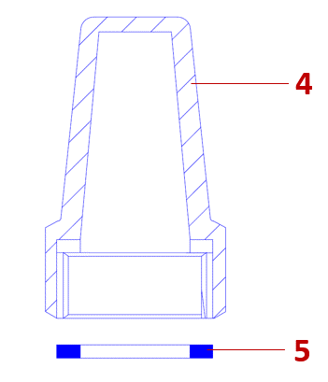
Запасные части
Ревизионный набор прокладок |  |  |  | Сердечник |  | Колпачок
 | 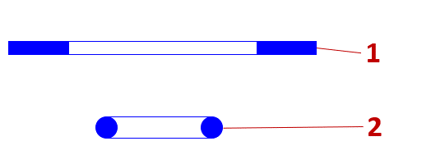 |  |  | 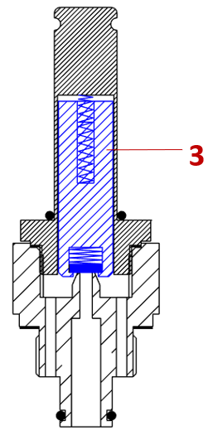
Кодовый номер | Описание |  |  |  |  | Позиция на рис. | Группа скидок | Цена без НДС, уе | Цена с НДС, уе | Склад
027Z3071R | Ревизионные набор прокладок для клапанов СVP, CVC,CVPP, EVM. Мультипак: 10 комплектов. |  |  |  |  | 1 и 2 | U6 PL40R | 37.00 | 44.40 | ●
027Z1120R | Ремонтный комплект сердечника для клапанов EVM-NC и EVRA. Мультипак 5 комплектов. |  |  |  |  | 3 | U6 PL40R | 150.00 | 180.00 | ◑
148B4576R | Колпачок с прокладкой для SNV, CVP, CVC, CVPP |  |  |  |  | 4 и 5 | U6 PL40R | 19.00 | 22.80 | ◑

OFV
Клапаны-регуляторы давления для поддержания перепада давления
Регуляторы давления OFV — это перепускные клапаны углового исполнения с регулируемым открывающим перепадом давления. Клапаны сочетает в себе три функции: регулирование перепада давления, обратного клапана и запорного клапана.
● | - поддерживается на складе в достаточном количестве
◑ | - поддерживается на складе в ограниченном количестве
○ | - не поддерживается на складе. Под заказ

Содержание
Каталог
Эл. магазин

 |  |  |  |  |  |  | «1 у.е = 1 Евро ЦБ + 5% на день оплаты»
Кодовый номер | Тип | Присоединение | DN | Рабочая среда | МРД, бар изб. | Рабочая температура, °С | Группа скидок | Цена без НДС, уе
2412+183R | OFV 20 | Под сварку встык DIN | 20 | R717, R744 и фреоны | 52 | -60…120 | U6 PL40R | 200.00
2412+184R | OFV 25 | Под сварку встык DIN | 25 | R717, R744 и фреоны | 52 | -60…120 | U6 PL40R | 210.00
2412+185R | OFV 32 | Под сварку встык DIN | 32 | R717, R744 и фреоны | 52 | -60…120 | U6 PL40R | 325.00
2412+186R | OFV 40 | Под сварку встык DIN | 40 | R717, R744 и фреоны | 52 | -60…120 | U6 PL40R | 330.00

ORV
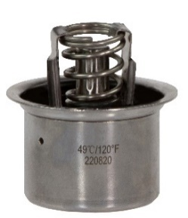
Регулятор температуры масла |  |  |  |  |  |  |  |  |  |  | Размеры присоединительных патрубков под сварку встык и пайку
Регуляторы ORV — трехходовые промышленные клапаны, предназначенные для поддержания постоянной температуры масла в газовых компрессорах, путем смешивания потоков горячего и холодного масла
● | - поддерживается на складе в достаточном количестве
◑ | - поддерживается на складе в ограниченном количестве
○ | - не поддерживается на складе. Под заказ

Содержание
Каталог
Эл. магазин

Корпус регулятора температуры |  |  |  |  |  |  | «1 у.е = 1 Евро ЦБ + 5% на день оплаты» |  |  |  | № | DN
Кодовый номер | Тип | Присоединение | DN | Рабочая среда | МРД, бар изб. | Рабочая температура, °С | Группа скидок | Цена без НДС, уе | Цена с НДС, уе | Склад
148O4925R | ORV 25 D с термостатом 49⁰С | Под сварку встык DIN | 25 | Холодильные масла | 52 | -10…85 | U6 PL40R | 585.00 | 702.00 | ○ | 1 | 20
148O6025R | ORV 25 D с термостатом 60⁰С | Под сварку встык DIN | 25 | Холодильные масла | 52 | -10…85 | U6 PL40R | 585.00 | 702.00 | ○ | 2 | 25
145O4925R | ORV 25 SD с термостатом 49⁰С | Под пайку SD | 25 | Холодильные масла | 52 | -10…85 | U6 PL40R | 585.00 | 702.00 | ◑ | 3 | 32
145O6025R | ORV 25 SD с термостатом 60⁰С | Под пайку SD | 25 | Холодильные масла | 52 | -10…85 | U6 PL40R | 585.00 | 702.00 | ◑ | 4 | 40
148O4932R | ORV 32 D с термостатом 49⁰С | Под сварку встык DIN | 32 | Холодильные масла | 52 | -10…85 | U6 PL40R | 615.00 | 738.00 | ○ | 5 | 50
148O6032R | ORV 32 D с термостатом 60⁰С | Под сварку встык DIN | 32 | Холодильные масла | 52 | -10…85 | U6 PL40R | 615.00 | 738.00 | ○ | 6 | 65
145O4932R | ORV 32 SD с термостатом 49⁰С | Под пайку SD | 32 | Холодильные масла | 52 | -10…85 | U6 PL40R | 615.00 | 738.00 | ◑ | 7 | 80
145O6032R | ORV 32 SD с термостатом 60⁰С | Под пайку SD | 32 | Холодильные масла | 52 | -10…85 | U6 PL40R | 615.00
...
145O4950R | ORV 50 SD с термостатом 49⁰С | Под пайку SD | 50 | Холодильные масла | 52 | -10…85 | U6 PL40R | 795.00 | 954.00 | ◑
145O6050R | ORV 50 SD с термостатом 60⁰С | Под пайку SD | 50 | Холодильные масла | 52 | -10…85 | U6 PL40R | 795.00 | 954.00 | ○
148O4965R | ORV 65 D с термостатом 49⁰С | Под сварку встык DIN | 65 | Холодильные масла | 52 | -10…85 | U6 PL40R | 1235.00 | 1482.00 | ○
148O6065R | ORV 65 D с термостатом 60⁰С | Под сварку встык DIN | 65 | Холодильные масла | 52 | -10…85 | U6 PL40R | 1235.00 | 1482.00 | ○
145O4965R | ORV 65 SD с термостатом 49⁰С | Под пайку SD | 65 | Холодильные масла | 52 | -10…85 | U6 PL40R | 1235.00 | 1482.00 | ○
145O6065R | ORV 65 SD с термостатом 60⁰С | Под пайку SD | 65 | Холодильные масла | 52 | -10…85 | U6 PL40R | 1235.00 | 1482.00 | ○
148O4980R | ORV 80 D с термостатом 49⁰С | Под сварку встык DIN | 80 | Холодильные масла | 52 | -10…85 | U6 PL40R | 1285.00 | 1542.00 | ○
148O6080R | ORV 80 D с термостатом 60⁰С | Под сварку встык DIN | 80 | Холодильные масла | 52 | -10…85 | U6 PL40R | 1285.00 | 1542.00 | ○

Запасные части и аксессуары
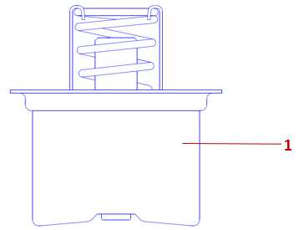 |  |  |  | 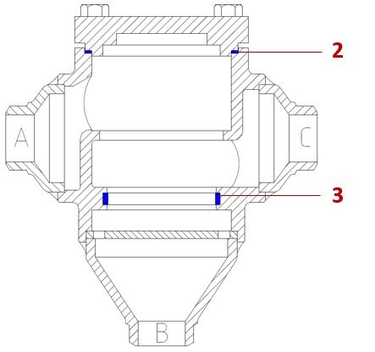
Кодовый номер | Описание |  |  |  |  | Позиция на рис. | Группа скидок | Цена без НДС, уе | Цена с НДС, уе | Склад
148H3463R | Термостат 49°C для ORV DN 25-50 |  |  |  |  | 1 | U6 PL40R | 185.00 | 222.00 | ◑
148H3469R | Термостат 60°C для ORV DN 25-50 |  |  |  |  | 1 | U6 PL40R | 185.00 | 222.00 | ◑
148H3465R | Термостат 49°C для ORV DN 65-80 |  |  |  |  | 1 | U6 PL40R | 185.00 | 222.00 | ◑
148H3471R | Термостат 60°C для ORV DN 65-80 |  |  |  |  | 1 | U6 PL40R | 185.00 | 222.00 | ◑

148Z2532R | Комплект прокладочных уплотнений для ORV DN 25-32 |  |  |  |  | 2.3 | U6 PL40R | 24.00 | 28.80 | ◑
148Z4050R | Комплект прокладочных уплотнений для ORV DN 40-50 |  |  |  |  | 2.3 | U6 PL40R | 27.00 | 32.40 | ◑
148Z6580R | Комплект прокладочных уплотнений для ORV DN 65-80 |  |  |  |  | 2.3 | U6 PL40R | 39.00 | 46.80 | ◑

ELS
Реле уровня жидкости
Электронное реле уровня жидкости типа ELS предназначено для обеспечения надёжного отклика на изменения уровня жидкости в холодильных системах, путем отслеживания фазового состояния (жидкое или газообразное) хладагента с помощью чувствительного элемента - Широкий диапазон применения - Точность определения уровня - Корпус из нержавеющей стали |  |  |  |  |  | 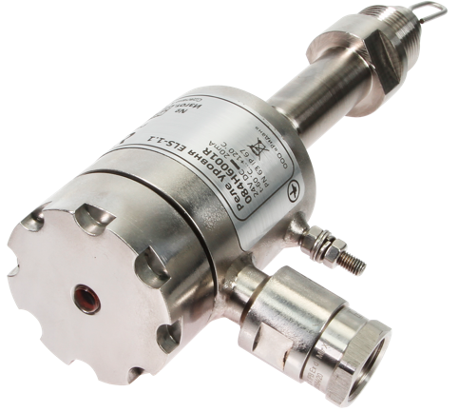
● | - поддерживается на складе в достаточном количестве
◑ | - поддерживается на складе в ограниченном количестве
○ | - не поддерживается на складе. Под заказ

Содержание
Каталог
Эл. магазин

 |  |  |  |  |  | «1 у.е = 1 Евро ЦБ + 5% на день оплаты»
Кодовый номер | Тип | Присоединение | Рабочая среда | МРД, бар изб. | Рабочая температура, °С | Группа скидок | Цена без НДС, уе | Цена с НДС, уе | Склад
084H6001R | Реле уровня жидкости ELS 1.1 | Наруж. резьба G 3/4" | R717 (аммиак), R744 (диоксид углерода), R507A, R410A, R134a, R22, R404A, R407C, холодильные масла, пропиленгликоль и этиленгликоль | 63 | -60…120 | U6 PL40R | 1390.00 | 1668.00 | ●
084H6012R | Штуцер под сварку | Внутр. резьба G 3/4" | - | - | - | U6 PL40R | 49.00 | 58.80 | ◑

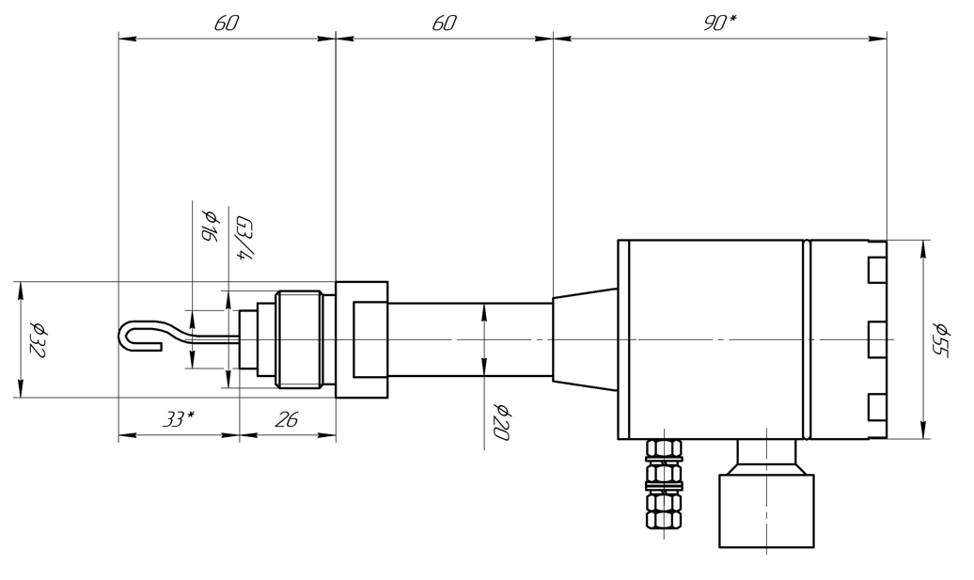
Чертеж реле уровня жидкости ELS 1.1 (084H6001R) |  |  |  | Чертеж штуцера под сварку (084H6012R). В комплект поставки входит алюминиевое плоское уплотнение

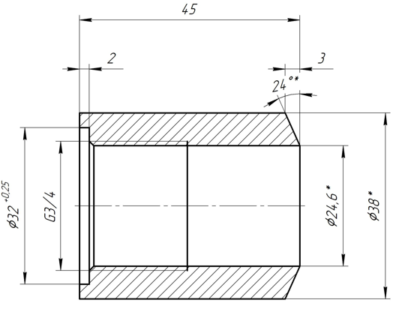

SFV-R
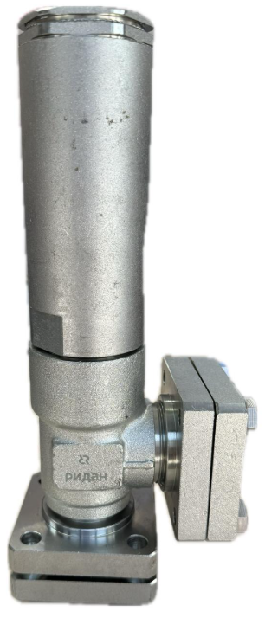
Предохранительные клапаны
Клапаны SFV-R - это стандартные зависящие от противодавления предохранительные клапаны углового исполнения, предназначенные для защиты сосудов и других элементов системы охлаждения от слишком большого давления. Клапаны удовлетворяют всем требованиям, предъявляемым к запорному оборудованию для промышленных холодильных установок. |  |  |  |  |  |  |  |  |  |  |  | 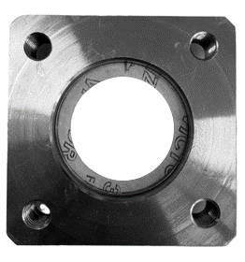 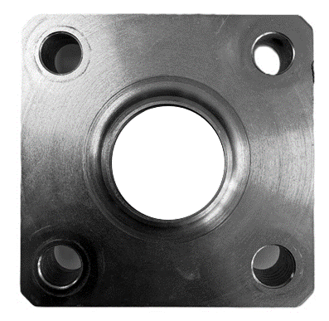 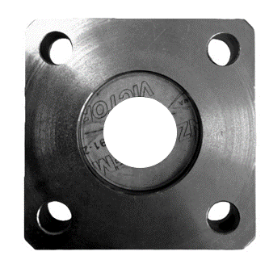
● | - поддерживается на складе в достаточном количестве
◑ | - поддерживается на складе в ограниченном количестве
○ | - не поддерживается на складе. Под заказ

Содержание
Каталог
Эл. магазин

Прямые запорные клапаны |  |  |  |  |  |  | «1 у.е = 1 Евро ЦБ + 5% на день оплаты»
Кодовый номер | Тип | Уставка срабатывания, бар | DN | Рабочая среда | Рабочая температура*, °С | Присоединение | Группа скидок | Цена без НДС, уе | Цена с НДС, уе | Склад | Кодовый номер | Описание | Группа скидок | Цена без НДС, уе | Цена с НДС, уе | Склад
027S2012R | SFV-R 20 | 12 | 20 | R717, R744 и фреоны | -50…100 | Вход - резьба G 1 1/4" Выход - резьба G 1 1/2" | U6 PL40R | 600.00 | 720.00 | ○ | 027N0020R | Комплект фланцев DN 20 для одиночной установки предохранительного клапана SFV-R 20/25 | U6 PL40R | 119.00 | 142.80 | #N/A
027S2013R | SFV-R 20 | 13 | 20 | R717, R744 и фреоны | -50…100 | Вход - резьба G 1 1/4" Выход - резьба G 1 1/2" | U6 PL40R | 600.00 | 720.00 | ○ | 027N0025R | Комплект фланцев DN 25 для одиночной установки предохранительного клапана SFV-R 20/25 | U6 PL40R | 119.00 | 142.80 | #N/A
027S2014R | SFV-R 20 | 14 | 20 | R717, R744 и фреоны | -50…100 | Вход - резьба G 1 1/4" Выход - резьба G 1 1/2" | U6 PL40R | 600.00 | 720.00 | ○ | 027N0032R | Комплект фланцев DN 32 для одиночной установки предохранительного клапана SFV-R 20/25 | U6 PL40R | 119.00 | 142.80 | #N/A
027S2015R | SFV-R 20 | 15 | 20 | R717, R744 и фреоны | -50…100 | Вход - резьба G 1 1/4" Выход - резьба G 1 1/2" | U6 PL40R | 600.00 | 720.00 | ○
027S2016R | SFV-R 20 | 16 | 20 | R717, R744 и фреоны | -50…100 | Вход - резьба G 1 1/4" Выход - резьба G 1 1/2" | U6 PL40R | 600.00 | 720.00 | ○
027S2017R | SFV-R 20 | 17 | 20 | R717, R744 и фреоны | -50…100 | Вход - резьба G 1 1/4" Выход - резьба G 1 1/2" | U6 PL40R | 600.00 | 720.00 | ○
027S2018R | SFV-R 20 | 18 | 20 | R717, R744 и фреоны | -50…100 | Вход - резьба G 1 1/4" Выход - резьба G 1 1/2" | U6 PL40R | 600.00 | 720.00 | ○
027S2019R | SFV-R 20 | 19 | 20 | R717, R744 и фреоны | -50…100 | Вход - резьба G 1 1/4" Выход - резьба G 1 1/2" | U6 PL40R | 600.00 | 720.00 | ○
 |  |  |  |  |  | Вход - резьба G 1 1/4" Выход - резьба G 1 1/2" | U6 PL40R | 600.00 | 720.00 | ○
...

DSV
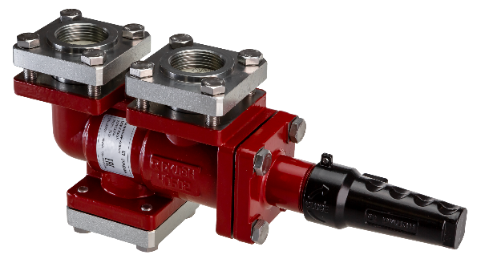
Запорные клапаны
Запорные клапаны DSV - предназначены для использования с двумя предохранительными клапанами SFV-R. Наличие двух предохранительных клапанов позволяет пропускать поток через один из них, а второй предохранительный клапан использовать во время ремонта или сервисного обслуживания первого клапана. Клапаны удовлетворяют всем требованиям, предъявляемым к запорному оборудованию для промышленных холодильных установок.
● | - поддерживается на складе в достаточном количестве
◑ | - поддерживается на складе в ограниченном количестве
○ | - не поддерживается на складе. Под заказ

Содержание
Каталог
Эл. магазин

 |  |  |  |  |  | «1 у.е = 1 Евро ЦБ + 5% на день оплаты»
Кодовый номер | Тип | DN | Рабочая среда | МРД, бар изб. | Рабочая температура, °С | Группа скидок | Цена без НДС, уе | Цена с НДС, уе | Склад
027V2525R | DSV-F 25/25 | 25 | R717, R744 и фреоны | 52 | -50…120 | U6 PL40R | 840.00 | 1008.00 | ◑
027V3225R | DSV-F 32/25 | 32 | R717, R744 и фреоны | 52 | -50…120 | U6 PL40R | 860.00 | 1032.00 | ○
027V3232R | DSV-F 32/32 | 32 | R717, R744 и фреоны | 52 | -50…120 | U6 PL40R | 880.00 | 1056.00 | ◑

Комплектация
Кодовый номер | Описание |  |  | Поз. | Кол-во, шт.
027V2525R | Клапан DSV-F |  |  | 1 | 1
 | Ответный фланец под сварку DIN 25 |  |  | 2 и 5 | 3
...

Смотроые стекла
Смотровые стекла уровня жидкости
Смотровые стекла типа LLG-R и SG-R предназначены для визуального контроля уровня жидкости в сосудах, расширительных баках, стояках и т. д. Стекла удовлетворяют всем требованиям, предъявляемым к оборудованию промышленных холодильных установок.
● | - поддерживается на складе в достаточном количестве
◑ | - поддерживается на складе в ограниченном количестве
○ | - не поддерживается на складе. Под заказ

Содержание
Каталог
Эл. магазин
 |  |  |  |  |  | SG-R | LLG-R
 |  |  |  |  |  | «1 у.е = 1 Евро ЦБ + 5% на день оплаты»
Кодовый номер | Тип | Присоединение | Рабочая среда | МРД, бар изб. | Рабочая температура, °С | Группа скидок | Цена без НДС, уе | Цена с НДС, уе
027L0185R | LLG-R 185 | Под сварку встык DIN | R717, R744 и фреоны | 40 | -50…120 | PR PL40R-Project | 920.00 | 1104.00
027L0335R | LLG-R 335 | Под сварку встык DIN | R717, R744 и фреоны | 40 | -50…120 | PR PL40R-Project | 1090.00 | 1308.00
027L0590R | LLG-R 590 | Под сварку встык DIN | R717, R744 и фреоны | 40 | -50…120 | PR PL40R-Project | 1790.00 | 2148.00
027L0740R | LLG-R 740 | Под сварку встык DIN | R717, R744 и фреоны | 40 | -50…120 | PR PL40R-Project | 2150.00 | 2580.00
027L0995R | LLG-R 995 | Под сварку встык DIN | R717, R744 и фреоны | 40 | -50…120 | PR PL40R-Project | 2600.00 | 3120.00
027L1145R | LLG-R 1145 | Под сварку встык DIN | R717, R744 и фреоны | 40 | -50…120 | PR PL40R-Project | 2900.00 | 3480.00
027L1550R | LLG-R 1550 | Под сварку встык DIN | R717, R744 и фреоны | 40 | -50…120 | PR PL40R-Project | 3700.00 | 4440.00
Смотровые стекла типа LLG-R поставляются в комплекте с двумя клапанами SNV-L и смотровой проставкой
...

ICAD-R
Привод электрические ICAD-R
Приводы электрические ICAD-R разработаны для использования с клапанами ICM и служат для управления работой данных клапанов. Приводы управляются регулирующим аналоговым сигналом (4 – 20 мА/2 – 10 В) или дискретным сигналом «вкл/выкл». Приводы ICAD оснащены усовершенствованным интерфейсом «человек - машина» и дисплеем, который непрерывно показывает степень открытия клапана и дает возможность пользователю изменять режим работы привода.
● | - поддерживается на складе в достаточном количестве
◑ | - поддерживается на складе в ограниченном количестве
○ | - не поддерживается на складе. Под заказ

Содержание
Каталог
Эл. магазин

 |  |  |  |  |  |  |  | «1 у.е = 1 Евро ЦБ + 5% на день оплаты»
Кодовый номер | Тип | Электропитание | Токавая нагрузка | Кабельное подключение | Температура окружающей среды, °С | Класс защиты | Совместимость с клапанами ICM | Группа скидок
027H9075R | ICAD-R 600 | 24 В пост. тока , + 10% / -15%; | 1,2 A | M12 | -30…50 | IP 67 | DN 20-32 | U6 PL40R
027H9077R | ICAD-R 1200 | 24 В пост. тока , + 10% / -15%; | 2,0 A | M12 | -30…50 | IP 67 | DN 40-150 | U6 PL40R

ЗИП
...
Содержание
 |  |  |  | «1 у.е = 1 Евро ЦБ + 5% на день оплаты»
Кол-во | Позиция на рис. | Типоразмер DN | Совместимость с клапанами | Группа скидок | Цена без НДС, уе | Цена с НДС, уе | Склад
2 | 1 | 10-15 | PM / EVRAT / CVH | U6 PL40R | 30.00 | 36.00 | ◑
1 | 2 |  | PM
1 | 3 |  | PM
3 | 4 |  | PM / Пилоты
3 | 5 |  | PM / Пилоты
2 | 1 | 20-25 | PM / EVRAT / CVH | U6 PL40R | 35.00 | 42.00 | ◑
1 | 2 |  | PM
1 | 3 |  | PM
...

